サイトTOP
画面定義
共通情報 |  | プロジェクト名 |  | 株式会社クワガタ様向け KID'S 受発注機能改修 |  |  |  |  |  |  | 作成者 | solcom
 |  | システム名 |  | Kuwagata Integrated Dealing System (KID'S) |  |  |  |  |  |  | 作成日付 | 2019-02-19
 |  | 工程名 |  | 基本設計 |  |  |  |  |  |  | バージョン | 0.6
 |  | ドキュメントID |  | KIDS0002 |  |  |  |  |  |  | 更新者
 |  | ドキュメント名 |  | 基本設計 画面設計書 |  |  |  |  |  |  | 更新日付
書誌情報 |  | 画面ID |  | U-00-01
 |  | 画面の名称 |  | サイトTOP画面
 |  | 概要 |  | サイトTOP。ここからログイン画面へ遷移する。

画面レイアウト



派生画面
なし

項目定義
No. | 名称 |  | 部品 |  | I/O | 必須 | 形式 | 桁数 | 下限 | 上限 | 初期値
1 | 「ENTER」 |  | ボタン |  | I | - | - | - | - | - | 固定値「ENTER」

動作定義
No. | 項目 |  | 動作 |  |  |  | 処理
1 | 「ENTER」 |  | クリック |  |  |  | ユーザログイン画面(U-01-01)を別ウィンドウで開く
 |  |  | ※ユーザーログイン画面(U-01-01)は本改修において改修対象外であるため、本書では扱わない

備考
1 | KID'Sシステム受発注機能改修 要件定義書 「5.マルチブラウザ対応」より、本システムの推奨ブラウザは『Microsoft Edge』および『Google Chrome』とする。
2 | 『Firefox』『Internet Explorer』等、推奨環境ではないが一定のシェアが見込めるブラウザについては、CSSハック等を使用して見た目を近づける。
3 | スマホ用ブラウザ等のそもそも非対応である環境については考慮せず、画面レイアウトが崩れてもそれが仕様通りの挙動であるとする。

メインメニュー
画面定義
共通情報 |  | プロジェクト名 |  | 株式会社クワガタ様向け KID'S 受発注機能改修 |  |  |  |  |  |  |  | 作成者 | solcom
 |  | システム名 |  | Kuwagata Integrated Dealing System (KID'S) |  |  |  |  |  |  |  | 作成日付 | 2019-02-19
 |  | 工程名 |  | 基本設計 |  |  |  |  |  |  |  | バージョン | 0.6
 |  | ドキュメントID |  | KIDS0002 |  |  |  |  |  |  |  | 更新者
 |  | ドキュメント名 |  | 基本設計 画面設計書 |  |  |  |  |  |  |  | 更新日付
書誌情報 |  | 画面ID |  | U-00-03
 |  | 画面の名称 |  | メインメニュー画面
 |  | 概要 |  | メインメニュー。ここから各機能へ分岐する。また、ポップアップダイアログを除く各画面下部にある「MAIN MENU」からこの画面に戻れる。

画面レイアウト

新レイアウト

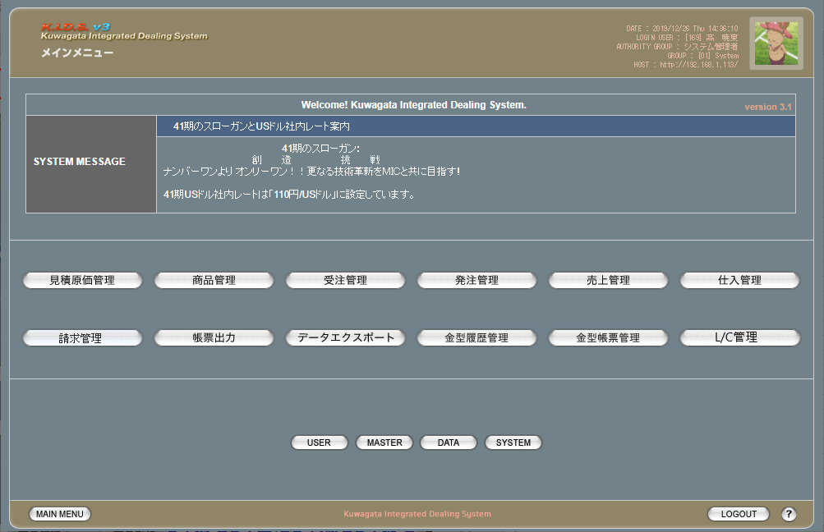

旧レイアウト

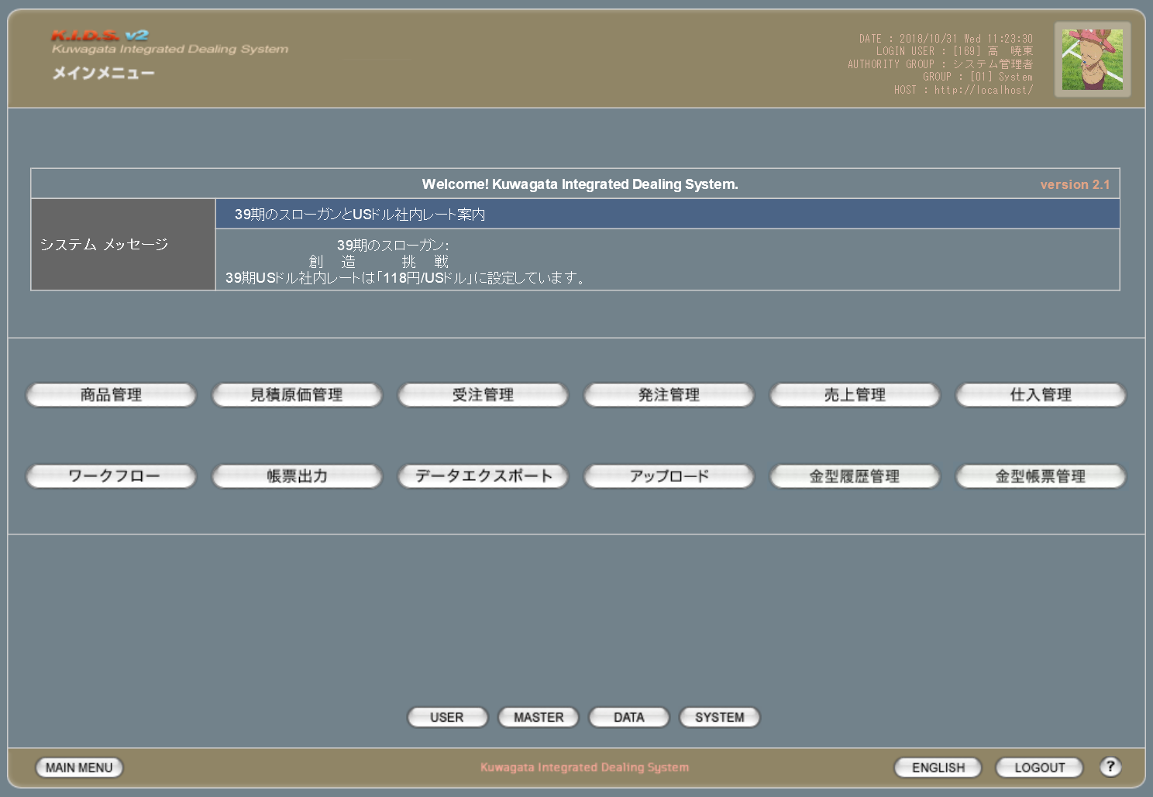

各ボタンのプルダウン

 | 旧レイアウト |  |  | 新レイアウト |  |  | 概要
 |  |  |  |  |  |  | 本改修により商品登録機能が廃止されるため、プルダウンを変更

 |  |  |  |  |  |  | 本改修により受注登録機能が廃止されるため、プルダウンを変更

 |  |  |  |  |  |  | 本改修により機能が変更されるためプルダウンの内容を変更

 |  |  |  |  |  |  | 本改修により機能が変更されるためプルダウンの内容を変更

 |  |  |  |  |  |  | 本改修によりワークフロー管理機能が廃止されるため、ボタン自体を削除

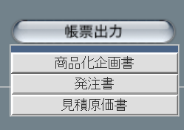
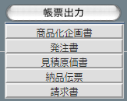
 |  |  |  |  |  |  | 本改修により出力できる帳票が増えるため、プルダウンを追加

 |  |  |  |  |  |  | 見積原価管理のアップロード機能と同等であるため削除

 |  |  |  |  |  |  | 本改修により請求管理機能が新規追加されるため、プルダウンを追加

 |  |  |  |  |  |  | 本改修によりL/C管理機能が新規追加されるため、プルダウンを追加

派生画面
1 | なし

項目定義
No. | 名称 |  | 部品 |  | I/O | 必須 | 形式 |  | 桁数 | 下限 | 上限 | 初期値
1 | システムメッセージ タイトル |  | ラベル |  | O | - | - |  | - | - | - | m_systeminformation.strsysteminformationtitle

2 | システムメッセージ 本文 |  | ラベル |  | O | - | - |  | - | - | - | m_systeminformation.strsysteminformationbody

3 | 「見積原価管理」 |  |  |  | I | - | - |  | - | - | - | 固定値「見積原価管理」
4 | 「商品管理」 |  |  |  | I | - | - |  | - | - | - | 固定値「商品管理」
5 | 「受注管理」 |  |  |  | I | - | - |  | - | - | - | 固定値「受注管理」
6 | 「発注管理」 |  |  |  | I | - | - |  | - | - | - | 固定値「発注管理」
7 | 「売上管理」 |  |  |  | I | - | - |  | - | - | - | 固定値「売上管理」
8 | 「仕入管理」 |  |  |  | I | - | - |  | - | - | - | 固定値「仕入管理」
9 | 「請求管理」 |  |  |  | I | - | - |  | - | - | - | 固定値「請求管理」
10 | 「帳票出力」 |  |  |  | I | - | - |  | - | - | - | 固定値「帳票出力」
11 | 「データエクスポート」 |  |  |  | I | - | - |  | - | - | - | 固定値「データエクスポート」
12 | 「金型履歴管理」 |  |  |  | I | - | - |  | - | - | - | 固定値「金型履歴管理」
13 | 「金型帳票管理」 |  |  |  | I | - | - |  | - | - | - | 固定値「金型帳票管理」
14 | 「L/C管理」 |  |  |  | I | - | - |  | - | - | - | 固定値「L/C管理」
15 | 「USER」 |  |  |  | I | - | - |  | - | - | - | 固定値「USER」
16 | 「MASTER」 |  |  |  | I | - | - |  | - | - | - | 固定値「MASTER」
17 | 「DATA」 |  |  |  | I | - | - |  | - | - | - | 固定値「DATA」
18 | 「SYSTEM」 |  |  |  | I | - | - |  | - | - | - | 固定値「SYSTEM」
19 | 「MAIN MENU」 |  |  |  | I | - | - |  | - | - | - | 固定値「MAIN MENU」
20 | 「LOGOUT」 |  |  |  | I | - | - |  | - | - | - | 固定値「LOGOUT」
21 | ヘルプ |  |  |  | I | - | - |  | - | - | - | 固定値「？」
 | ※14(L/C管理)はログインしているユーザの権限が「経理担当者」である場合のみ表示される
 | ※19(MAIN MENU)～20(ヘルプ)については今後の各画面で表示される際の説明を省略する

改修対象項目定義
No. | 名称 |  | 種別 | 改修内容
1 | 請求管理 |  | 追加 | 本改修により請求管理機能が追加されるため追加。
2 | L/C管理 |  | 追加 | 本改修によりL/C管理機能が追加されるため追加。
3 | ワークフロー |  | 削除 | 本改修によりワークフロー管理が使用されなくなるため削除。
4 | アップロード |  | 削除 | 見積原価管理のアップロード機能と同等であるため削除。
5 | 言語切り替え |  | 削除 | 本改修により英語メニューを不使用とするため削除。
 | ※5(言語切り替え)については今後の各画面で表示される際の説明を省略する。

動作定義
No. | 項目 |  |  |  | 動作 |  |  | 処理
1 | 見積原価管理 |  |  |  | クリック |  |  | 見積原価管理メニュー画面(U-03-00)に同ウィンドウで遷移
2 | 見積原価管理 |  |  |  | マウスオーバー |  |  | 「見積原価検索」「アップロード」を持つプルダウンメニューを表示
3 | 見積原価検索 |  |  |  | クリック |  |  | 見積原価検索画面(U-03-04)に同ウィンドウで遷移
4 | アップロード |  |  |  | クリック |  |  | 見積原価アップロード画面(U-03-01)に同ウィンドウで遷移
5 | 商品管理 |  |  |  | クリック |  |  | 商品管理メニュー画面(U-02-00)に同ウィンドウで遷移
6 | 商品管理 |  |  |  | マウスオーバー |  |  | 「商品検索」を持つプルダウンメニューを表示
7 | 受注管理 |  |  |  | クリック |  |  | 受注管理メニュー画面(U-04-00)に同ウィンドウで遷移
8 | 受注管理 |  |  |  | マウスオーバー |  |  | 「受注検索」を持つプルダウンメニューを表示
9 | 発注管理 |  |  |  | クリック |  |  | 発注管理メニュー画面(U-05-00)に同ウィンドウで遷移
10 | 発注管理 |  |  |  | マウスオーバー |  |  | 「発注検索」「発注書検索」を持つプルダウンメニューを表示
11 | 発注検索 |  |  |  | クリック |  |  | 発注検索画面(U-05-02)に同ウィンドウで遷移
12 | 発注書検索 |  |  |  | クリック |  |  | 発注書検索画面(U-05-07)に同ウィンドウで遷移
13 | 売上管理 |  |  |  | クリック |  |  | 売上管理メニュー画面(U-06-00)に同ウィンドウで遷移
14 | 売上管理 |  |  |  | マウスオーバー |  |  | 「売上（納品書）登録」「納品書検索」「売上検索」を持つプルダウンメニューを表示
15 | 売上（納品書）登録 |  |  |  | クリック |  |  | 売上（納品書）登録画面(U-06-01)に同ウィンドウで遷移
16 | 売上検索 |  |  |  | クリック |  |  | 売上検索画面(U-06-07)に同ウィンドウで遷移
17 | 納品書検索 |  |  |  | クリック |  |  | 納品書検索画面(U-06-02)に同ウィンドウで遷移
18 | 仕入管理 |  |  |  | クリック |  |  | 仕入管理メニュー画面(U-07-00)に同ウィンドウで遷移
19 | 仕入管理 |  |  |  | マウスオーバー |  |  | 「仕入登録」「仕入検索」を持つプルダウンメニューを表示
20 | 仕入登録 |  |  |  | クリック |  |  | 仕入登録画面(U-07-01)に同ウィンドウで遷移
21 | 仕入検索 |  |  |  | クリック |  |  | 仕入検索画面(U-07-02)に同ウィンドウで遷移
22 | 請求管理 |  |  |  | クリック |  |  | 請求管理メニュー画面(U-08-00)に同ウィンドウで遷移
23 | 請求管理 |  |  |  | マウスオーバー |  |  | 「設計書登録」「請求書検索」「請求集計」を持つプルダウンメニューを表示
24 | 請求書登録 |  |  |  | クリック |  |  | 請求書登録画面(U-08-01)に同ウィンドウで遷移
25 | 請求書検索 |  |  |  | クリック |  |  | 請求書検索画面(U-08-02)に同ウィンドウで遷移
26 | 請求集計 |  |  |  | クリック |  |  | 請求集計画面(U-08-08)に同ウィンドウで遷移
27 | 帳票出力 |  |  |  | クリック |  |  | 帳票出力メニュー画面(U-09-00)に同ウィンドウで遷移
28 | 帳票出力 |  |  |  | マウスオーバー |  |  | 「商品化企画書」「発注書」「見積原価書」「金型依頼書」「納品伝票」「請求書」を持つプルダウンメニューを表示
29 | 商品化企画書 |  |  |  | クリック |  |  | 帳票出力商品化企画書検索画面(U-09-01)に同ウィンドウで遷移 ※本書では扱わない
30 | 発注書 |  |  |  | クリック |  |  | 帳票出力発注書検索画面(U-09-03)に同ウィンドウで遷移
31 | 見積原価書 |  |  |  | クリック |  |  | 帳票出力見積原価書検索画面(U-09-05)に同ウィンドウで遷移
32 | 金型依頼書 |  |  |  | クリック |  |  | 金型依頼書検索画面(U-09-07)に同ウィンドウで遷移 ※本書では扱わない
32 | 納品伝票 |  |  |  | クリック |  |  | 帳票出力納品伝票検索画面(U-09-09)に同ウィンドウで遷移
33 | 請求書 |  |  |  | クリック |  |  | 帳票出力請求書検索画面(U-09-11)に同ウィンドウで遷移
34 | データエクスポート |  |  |  | クリック |  |  | データエクスポートメニュー画面(U-10-00)に同ウィンドウで遷移 ※本書では扱わない
35 | 金型管理履歴 |  |  |  | クリック |  |  | 金型履歴管理メニュー画面(U-12-00)に同ウィンドウで遷移 ※本書では扱わない
36 | 金型管理履歴 |  |  |  | マウスオーバー |  |  | 「金型履歴登録」「金型履歴検索」を持つプルダウンメニューを表示
37 | 金型履歴登録 |  |  |  | クリック |  |  | 金型履歴登録画面(U-12-01)に同ウィンドウで遷移 ※本書では扱わない
38 | 金型履歴検索 |  |  |  | クリック |  |  | 金型履歴検索画面(U-12-02)に同ウィンドウで遷移 ※本書では扱わない
39 | 金型帳票管理 |  |  |  | クリック |  |  | 金型帳票管理メニュー画面(U-13-00)に同ウィンドウで遷移 ※本書では扱わない
40 | 金型帳票管理 |  |  |  | マウスオーバー |  |  | 「金型帳票登録」「金型帳票検索」を持つプルダウンメニューを表示
41 | 金型帳票登録 |  |  |  | クリック |  |  | 金型帳票登録画面(U-13-01)に同ウィンドウで遷移 ※本書では扱わない
42 | 金型帳票検索 |  |  |  | クリック |  |  | 金型帳票検索画面(U-13-02)に同ウィンドウで遷移 ※本書では扱わない
43 | L/C管理 |  |  |  | クリック |  |  | L/C管理メニュー画面(U-14-00)に同ウィンドウで遷移
44 | L/C管理 |  |  |  | マウスオーバー |  |  | 「L/C情報」「L/C設定変更」「L/C編集」「L/C帳票出力」を持つプルダウンメニューを表示
45 | L/C情報 |  |  |  | クリック |  |  | L/C情報画面(U-14-01)に同ウィンドウで遷移
46 | L/C設定変更 |  |  |  | クリック |  |  | L/C設定変更画面(U-14-02)に同ウィンドウで遷移
47 | L/C編集 |  |  |  | クリック |  |  | L/C編集画面(U-14-03)に同ウィンドウで遷移
48 | L/C帳票出力 |  |  |  | クリック |  |  | L/C帳票出力画面(U-14-04)に同ウィンドウで遷移
49 | USER |  |  |  | クリック |  |  | ユーザー管理メニュー画面(M-00-00)に同ウィンドウで遷移 ※本書では扱わない
50 | MASTER |  |  |  | クリック |  |  | マスタ管理メニュー画面(M-01-00)に同ウィンドウで遷移 ※本書では扱わない
51 | DATA |  |  |  | クリック |  |  | 締め処理画面(M-05-01)に同ウィンドウで遷移
52 | SYSTEM |  |  |  | クリック |  |  | システム管理メニュー画面(M-04-00)に同ウィンドウで遷移 ※本書では扱わない
53 | LOGOUT |  |  |  | クリック |  |  | ログアウト確認画面(U-01-02)に同ウィンドウで遷移 ※本書では扱わない
54 | ヘルプ |  |  |  | クリック |  |  | ヘルプ画面(U-00-05)を別ウィンドウで表示 ※本書では扱わない

商品管理メニュー
画面定義
共通情報 |  | プロジェクト名 |  | 株式会社クワガタ様向け KID'S 受発注機能改修 |  |  |  |  |  |  |  | 作成者 | solcom
 |  | システム名 |  | Kuwagata Integrated Dealing System (KID'S) |  |  |  |  |  |  |  | 作成日付 | 2019-02-19
 |  | 工程名 |  | 基本設計 |  |  |  |  |  |  |  | バージョン | 0.6
 |  | ドキュメントID |  | KIDS0002 |  |  |  |  |  |  |  | 更新者
 |  | ドキュメント名 |  | 基本設計 画面設計書 |  |  |  |  |  |  |  | 更新日付
書誌情報 |  | 画面ID |  | U-02-00
 |  | 画面の名称 |  | 商品管理メニュー画面
 |  | 概要 |  | 本改修により廃止。商品登録機能の廃止により本画面に残るボタンが「商品検索」のみになり、存在意義がなくなるため。 商品登録機能の廃止により「商品登録」ボタンを削除。

画面レイアウト

新レイアウト

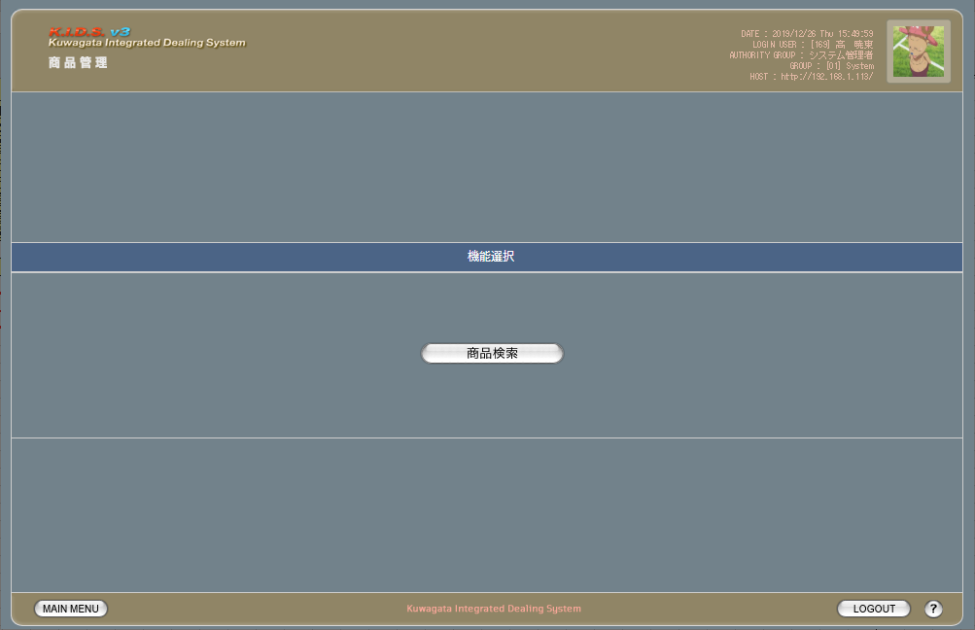

旧レイアウト

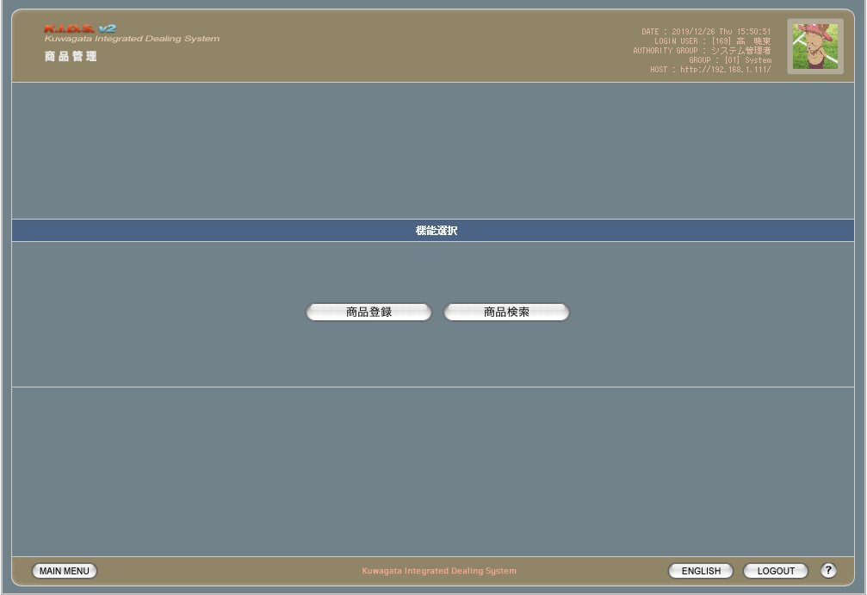

派生画面
なし

項目定義
No. | 名称 |  | 部品 |  | I/O | 必須 | 形式 |  | 桁数 | 下限 | 上限 | 初期値
1 | 商品検索 |  | ボタン |  | I | - | - |  | - | - | - | 固定値「商品検索」

動作定義
No. | 項目 |  |  | 動作 |  |  |  | 処理
1 | 商品検索 |  |  | クリック |  |  |  | 商品検索画面(U-02-02)に同ウィンドウで遷移する

備考
1 | 本改修により廃止

商品登録
画面定義
共通情報 |  | プロジェクト名 |  | 株式会社クワガタ様向け KID'S 受発注機能改修 |  |  |  |  |  |  |  | 作成者 | solcom
 |  | システム名 |  | Kuwagata Integrated Dealing System (KID'S) |  |  |  |  |  |  |  | 作成日付 | 2019-02-19
 |  | 工程名 |  | 基本設計 |  |  |  |  |  |  |  | バージョン | 0.6
 |  | ドキュメントID |  | KIDS0002 |  |  |  |  |  |  |  | 更新者
 |  | ドキュメント名 |  | 基本設計 画面設計書 |  |  |  |  |  |  |  | 更新日付
書誌情報 |  | 画面ID |  | U-02-01
 |  | 画面の名称 |  | 商品登録
 |  | 概要 |  | 本改修により廃止。商品データは見積原価計算書のアップロードにより自動生成される。

画面レイアウト

本改修により廃止

派生画面
なし

項目定義
No. | 名称 |  | 部品 |  | I/O | 必須 | 形式 |  | 桁数 | 下限 | 上限 | 初期値
- | - |  | - |  | - | - | - |  | - | - | - | -

動作定義
No. | 項目 |  |  | 動作 |  |  |  | 処理
- | - |  |  | - |  |  |  | -

備考
1 | 本改修により廃止

商品検索
画面定義
共通情報 |  |  | プロジェクト名 |  |  | 株式会社クワガタ様向け KID'S 受発注機能改修 |  |  |  |  |  |  |  |  |  | 作成者 | solcom
 |  |  | システム名 |  |  | Kuwagata Integrated Dealing System (KID'S) |  |  |  |  |  |  |  |  |  | 作成日付 | 2019-02-19
 |  |  | 工程名 |  |  | 基本設計 |  |  |  |  |  |  |  |  |  | バージョン | 0.6
 |  |  | ドキュメントID |  |  | KIDS0002 |  |  |  |  |  |  |  |  |  | 更新者
 |  |  | ドキュメント名 |  |  | 基本設計 画面設計書 |  |  |  |  |  |  |  |  |  | 更新日付
書誌情報 |  |  | 画面ID |  |  | U-02-02
 |  |  | 画面の名称 |  |  | 商品検索画面
 |  |  | 概要 |  |  | 登録された商品データを検索する画面。本画面は元画面(「メインメニュー画面」U-00-03)と同ウィンドウで遷移する。

画面レイアウト

新レイアウト

 | 開発担当者を担当者に名称変更し、開発担当者を追加

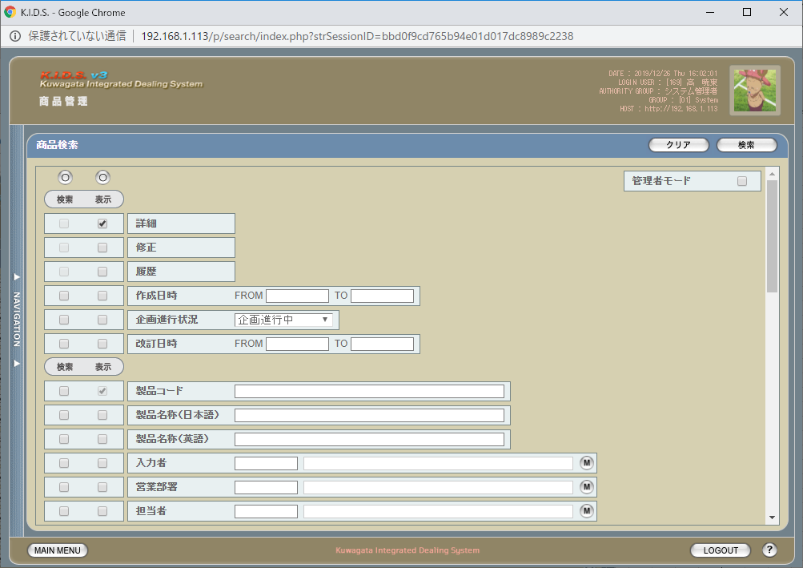

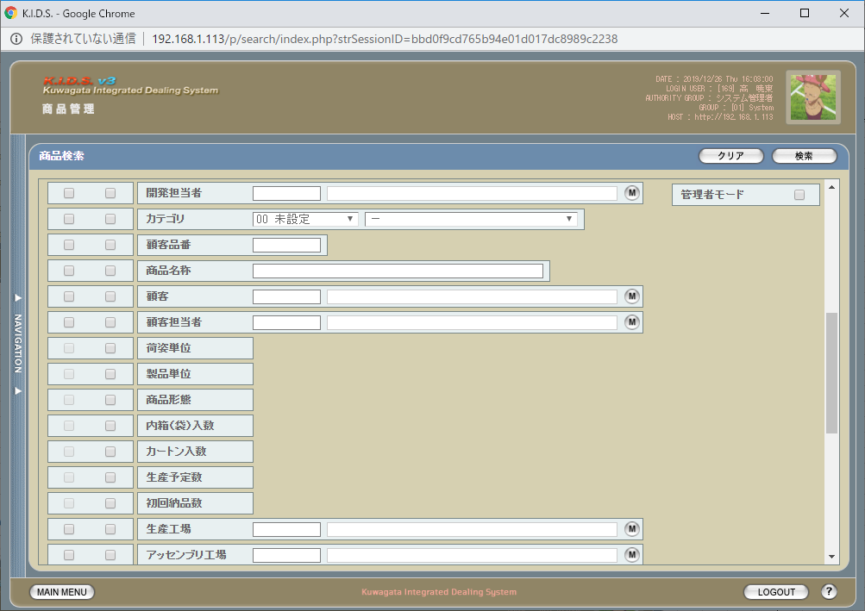

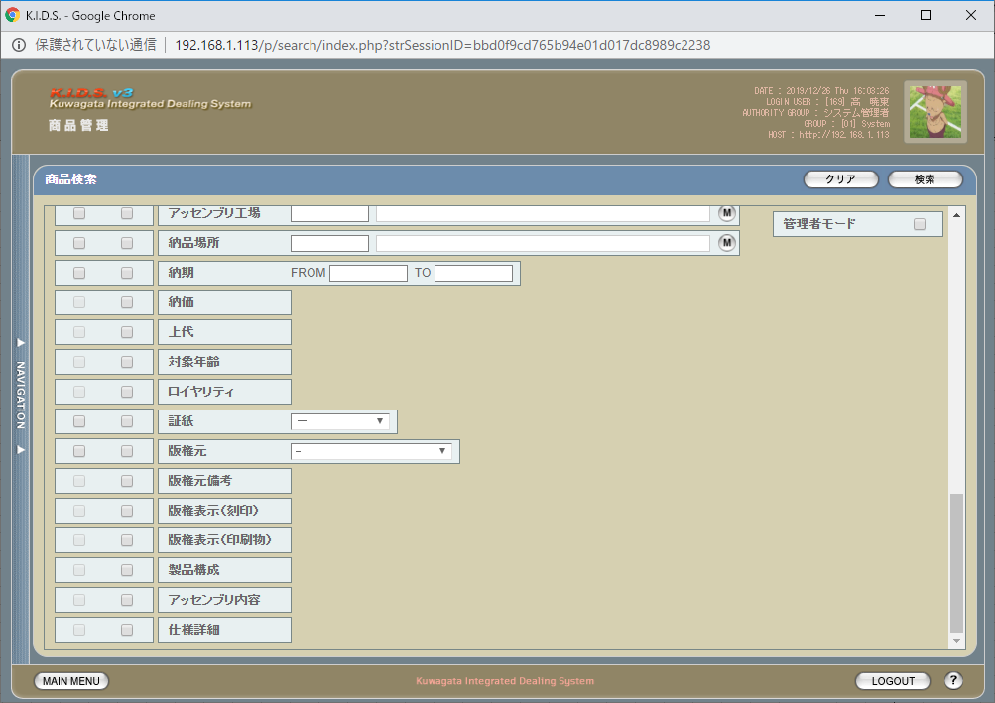

旧レイアウト

 | (1) |  |  |  |  |  |  |  |  |  |  | (2)
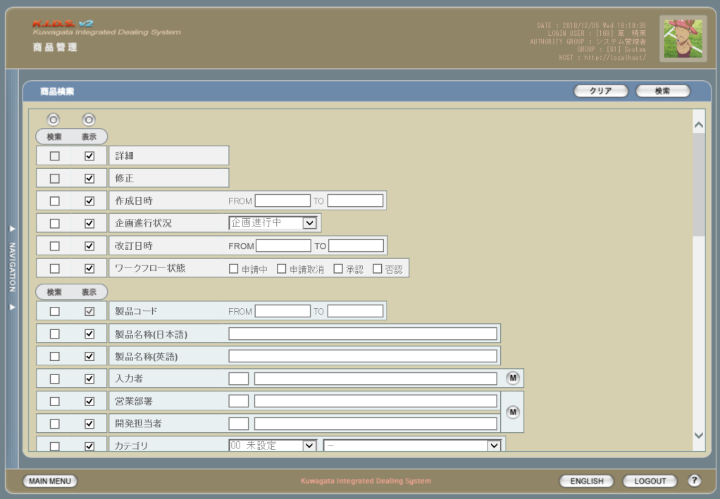
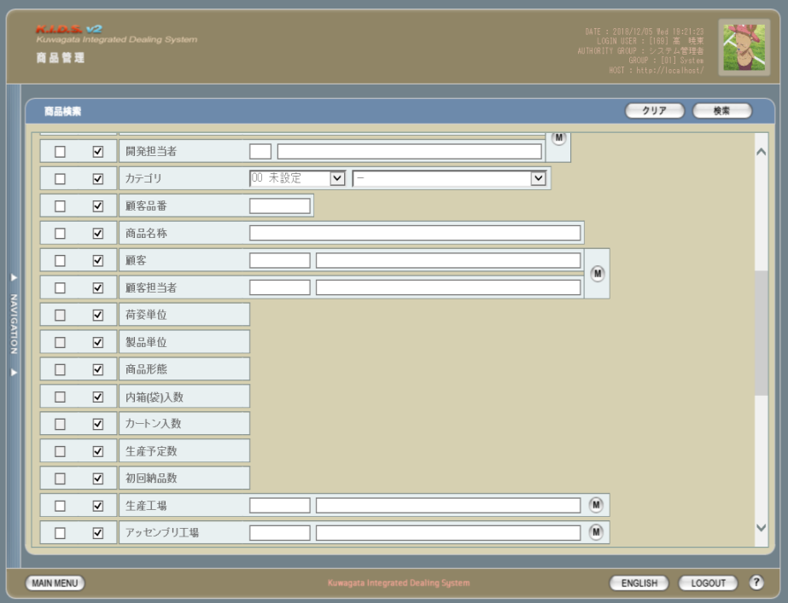

 | (3) |  |  |  |  |  |  |  |  |  |  | (4)
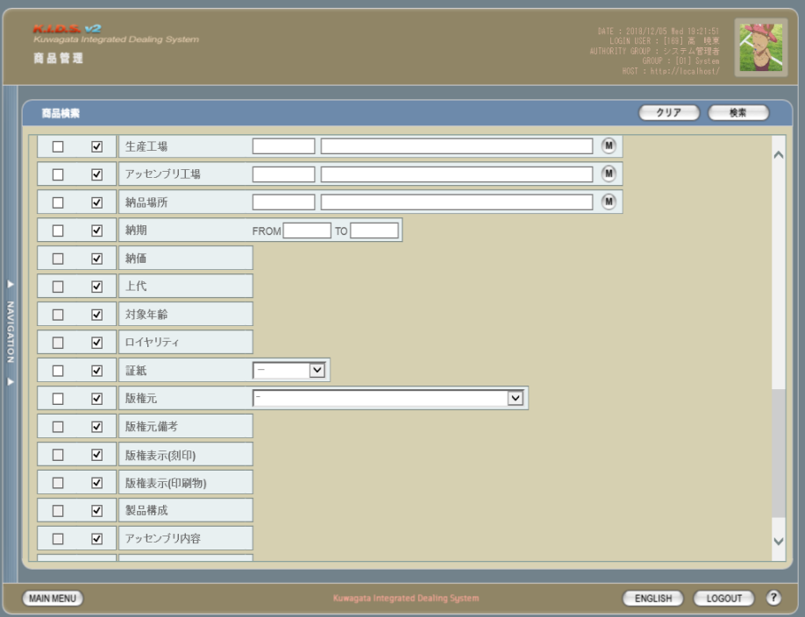
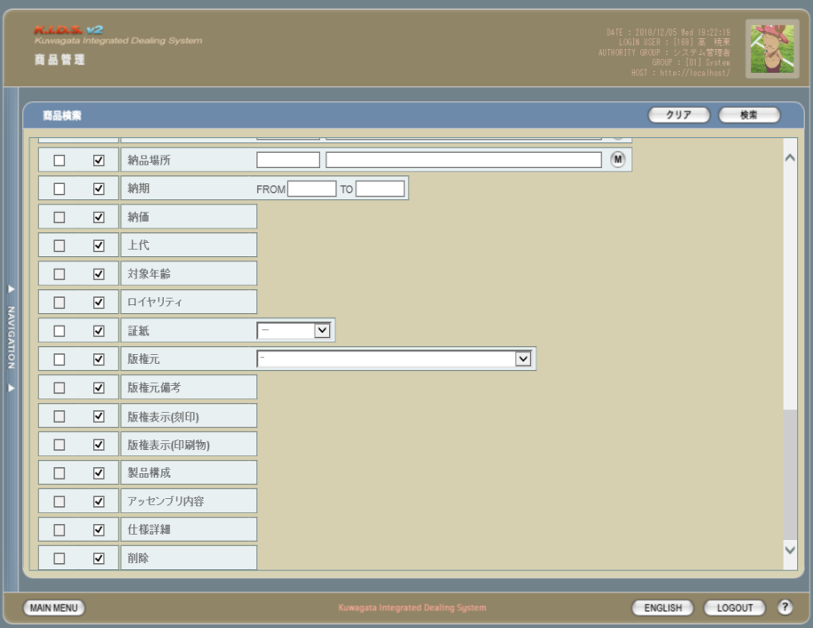

派生画面
1 | U-02-02-1 |  | エラーダイアログ |  | 作成日および製品コードの入力時にエラーがあった場合に通知する画面。この画面は前画面(U-02-02)上に表示するJavaScript制御のアラートボックスである。

画面レイアウト

 |  |  |  |  | ・Google Chromeの場合 |  |  |  |  |  |  |  |  | ・Microsoft Edgeの場合
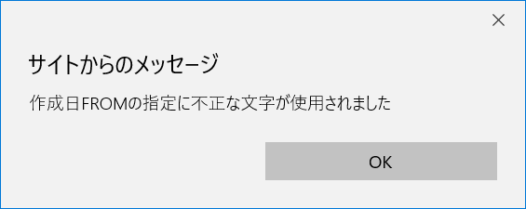

2 | U-02-02-2 |  | エラー画面 |  | 検索結果が多すぎる・DBアクセスエラー発生等、何らかの理由で検索が成功しなかったことを通知する画面。この画面は前画面(U-02-02)とは別ウィンドウで表示する。

画面レイアウト

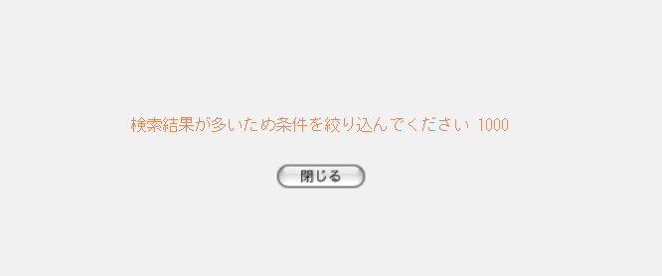

項目定義
No. | 名称 |  |  | 部品 |  |  |  | I/O | 必須 | 形式 |  |  | 桁数 | 下限 | 上限 | 初期値
1 | 検索全条件切替 |  |  | ボタン |  |  |  | I | - | - |  |  | - | - | - | OFF
2 | 表示全項目切替 |  |  | ボタン |  |  |  | I | - | - |  |  | - | - | - | OFF
3 | 検索条件チェック |  |  | チェックボックス |  |  |  | I | - | - |  |  | - | - | - | OFF
4 | 表示項目チェック |  |  | チェックボックス |  |  |  | I | - | - |  |  | - | - | - | ON
5 | 詳細※6 |  |  | チェックボックス |  |  |  | I | - | - |  |  | - | - | - | ON
7 | 修正※6 |  |  | チェックボックス |  |  |  | I | - | - |  |  | - | - | - | ON
6 | 履歴※6 |  |  | チェックボックス |  |  |  | I | - | - |  |  | - | - | - | ON
8 | 作成日FROM |  |  | テキストボックス |  |  |  | I | △ ※1 | ※3 |  |  | 4+2+2 | - | - | -
9 | 作成日TO |  |  | テキストボックス |  |  |  | I |  |  |  |  | 4+2+2 | - | - | -
10 | 企画進行状況 |  |  | コンボボックス |  |  |  | I |  |  |  |  | - | - | - | プルダウンの中身は企画進行状況マスタ
11 | 改訂日時FROM |  |  | テキストボックス |  |  |  | I | △ ※7 | ※3 |  |  | 4+2+2 | - | - | -
12 | 改訂日時TO |  |  | テキストボックス |  |  |  | I |  |  |  |  | 4+2+2 | - | - | -
13 | 製品コード |  |  | テキストボックス |  |  |  | I | △ ※2 | 複数指定可※5 ※4 |  |  | 5(+2) | - | - | -
14 | 製品名称（日本語） |  |  | テキストボックス |  |  |  | I |  | - |  |  | - | - | - | -
15 | 製品名称（英語） |  |  | テキストボックス |  |  |  | I |  | 半角英数字 |  |  | - | - | - | -
16 | 入力者コード |  |  | テキストボックス |  |  |  | I |  | - |  |  | - | - | - | -
17 | 入力者名 |  |  | テキストボックス |  |  |  | I |  | - |  |  | - | - | - | -
18 | 入力者マスタボタン |  |  | ボタン |  |  |  | I |  | - |  |  | - | - | - | -
19 | 営業部署コード |  |  | テキストボックス |  |  |  | I |  | - |  |  | - | - | - | -
20 | 営業部署名 |  |  | テキストボックス |  |  |  | O |  | - |  |  | - | - | - | -
21 | 営業部署マスタボタン |  |  | ボタン |  |  |  | I |  | - |  |  | - | - | - | -
22 | 担当者コード （現行の開発担当者コード） |  |  | テキストボックス |  |  |  | I |  | - |  |  | - | - | - | -
23 | 担当者名 （現行の開発担当者名） |  |  | テキストボックス |  |  |  | O |  | - |  |  | - | - | - | -
24 | 担当者マスタボタン |  |  | ボタン |  |  |  | I | - | - |  |  | - | - | - | -
25 | 開発担当者コード |  |  | テキストボックス |  |  |  | I | △ ※2 | - |  |  | - | - | - | -
26 | 開発担当者名 |  |  | テキストボックス |  |  |  | O |  | - |  |  | - | - | - | -
27 | 開発担当者マスタボタン |  |  | ボタン |  |  |  | I | - | - |  |  | - | - | - | -
28 | カテゴリ（部門） |  |  | コンボボックス |  |  |  | I | △ ※2 |  |  |  | - | - | - | プルダウンの中身は表示グループ許可がtrueである企画進行状況マスタの表示グループコードと表示グループ名称
29 | カテゴリ（カテゴリ） |  |  | コンボボックス |  |  |  | I |  |  |  |  | - | - | - | プルダウンの中身はカテゴリマスタ
30 | 顧客品番 |  |  | テキストボックス |  |  |  | I |  |  |  |  | - | - | -
31 | 商品名称 |  |  | テキストボックス |  |  |  | I |  |  |  |  | - | - | -
32 | 顧客コード |  |  | テキストボックス |  |  |  | I |  | - |  |  | - | - | - | -
33 | 顧客名 |  |  | テキストボックス |  |  |  | O |  | - |  |  | - | - | - | -
34 | 顧客マスタボタン |  |  | ボタン |  |  |  | I |  | - |  |  | - | - | - | -
35 | 顧客担当者コード |  |  | テキストボックス |  |  |  | I |  | - |  |  | - | - | - | -
36 | 顧客担当者名 |  |  | テキストボックス |  |  |  | O |  | - |  |  | - | - | - | -
37 | 顧客担当者マスタボタン |  |  | ボタン |  |  |  | I | - | - |  |  | - | - | - | -
38 | 荷姿単位 |  |  | ラベル |  |  |  | O | - | - |  |  | - | - | -
39 | 製品単位 |  |  | ラベル |  |  |  | O | - | - |  |  | - | - | -
40 | 商品形態 |  |  | ラベル |  |  |  | O | - | - |  |  | - | - | -
41 | 内箱（袋）入数 |  |  | ラベル |  |  |  | O | - | - |  |  | - | - | -
42 | カートン入数 |  |  | ラベル |  |  |  | O | - | - |  |  | - | - | -
43 | 生産予定数 |  |  | ラベル |  |  |  | O | - | - |  |  | - | - | -
44 | 初回納品数 |  |  | ラベル |  |  |  | O | - | - |  |  | - | - | -
45 | 生産工場コード |  |  | テキストボックス |  |  |  | I | △ ※2 | - |  |  | - | - | - | -
46 | 生産工場名 |  |  | テキストボックス |  |  |  | O |  | - |  |  | - | - | - | -
47 | 生産工場マスタボタン |  |  | ボタン |  |  |  | I | - | - |  |  | - | - | - | -
48 | アッセンブリ工場コード |  |  | テキストボックス |  |  |  | I | △ ※2 | - |  |  | - | - | - | -
49 | アッセンブリ工場名 |  |  | テキストボックス |  |  |  | O |  | - |  |  | - | - | - | -
50 | アッセンブリ工場マスタボタン |  |  | ボタン |  |  |  | I | - | - |  |  | - | - | - | -
51 | 納品場所コード |  |  | テキストボックス |  |  |  | I | △ ※2 | - |  |  | - | - | - | -
52 | 納品場所名 |  |  | テキストボックス |  |  |  | O |  | - |  |  | - | - | - | -
53 | 納品場所マスタボタン |  |  | ボタン |  |  |  | I | - | - |  |  | - | - | - | -
54 | 納期FROM |  |  | テキストボックス |  |  |  | I | △ ※2※8 | ※3 |  |  | 4+2+2 | - | - | -
55 | 納期TO |  |  | テキストボックス |  |  |  | I |  |  |  |  | 4+2+2 | - | - | -
56 | 納価 |  |  | ラベル |  |  |  | O | - | - |  |  | - | - | -
57 | 上代 |  |  | ラベル |  |  |  | O | - | - |  |  | - | - | -
58 | 対象年齢 |  |  | ラベル |  |  |  | O | - | - |  |  | - | - | -
59 | ロイヤリティ |  |  | ラベル |  |  |  | O | - | - |  |  | - | - | -
60 | 証紙 |  |  | コンボボックス |  |  |  | I | △ ※2 | - |  |  | - | - | - | プルダウンの中身証紙種類マスタ
61 | 版権元 |  |  | コンボボックス |  |  |  | I |  | - |  |  | - | - | - | プルダウンの中身は版権元マスタ
62 | 版権元備考 |  |  | ラベル |  |  |  | O | - | - |  |  | - | - | -
63 | 版権表示（刻印） |  |  | ラベル |  |  |  | O | - | - |  |  | - | - | -
64 | 版権表示（印刷物） |  |  | ラベル |  |  |  | O | - | - |  |  | - | - | -
65 | 製品構成 |  |  | ラベル |  |  |  | O | - | - |  |  | - | - | -
66 | アッセンブリ内容 |  |  | ラベル |  |  |  | O | - | - |  |  | - | - | -
67 | 仕様詳細 |  |  | ラベル |  |  |  | O | - | - |  |  | - | - | -
68 | 削除 |  |  | ラベル |  |  |  | O | - | - |  |  | - | - | -
69 | クリアボタン |  |  | ボタン |  |  |  | I | - | - |  |  | - | - | - | 固定値「クリア」
70 | 検索ボタン |  |  | ボタン |  |  |  | I | - | - |  |  | - | - | - | 固定値「検索」
71 | OKボタン |  |  | ボタン |  |  |  | I | - | - |  |  | - | - | - | 固定値「OK」
72 | エラーメッセージ |  |  | ラベル |  |  |  | O | - | - |  |  | - | - | - | 下記エラーメッセージ参照
73 | 閉じるボタン |  |  | ボタン |  |  |  | I | - | - |  |  | - | - | - | 固定値「閉じる」
 | ※1 | 作成日の検索条件チェックがONの場合、作成日FROMか作成日TOのどちらかが必須
 | ※2 | 該当項目の検索条件チェックがONの場合必須
 | ※3 | 基本フォーマットは「yyyy/mm/dd」。ただし「yyyymm」「yyyy/mm」「yyyy/m」および「yyyymmdd」「yyyy/m/d」「yyyy/mm/d」「yyyy/m/dd」も可とする。
 |  | 基本フォーマット以外で入力された場合、バリデーションチェック通過のタイミングで「yyyy/mm/dd」形式に自動変更される。
 |  | (yyyymm、yyyy/mm、yyyy/mの場合「yyyy/mm/01」となる)
 |  | それ以外の形式(yyyymd、yymmdd等)はバリデーションチェックでエラーとする。
 | ※4 | 製品コードxxxxx(半角数字5桁)と枝番(再販コード2桁)を「_(半角アンダーバー)」でつなぐ。枝番は省略可。
 |  | 枝番を省略した際は該当する製品コードを持つ再販商品すべても検索対象となる。
 | ※5 | 複数指定時の入力方法は、機能設計書の「複数指定について」を参照。
 | ※6 | チェックON時の仕様については、機能設計書の「表示項目の仕様整理」を参照。
 | ※7 | 改訂日時の検索条件チェックがONの場合、改訂日時FROMか改訂日時TOのどちらかが必須
 | ※8 | 納期の検索条件チェックがONの場合、納期FROMか納期TOのどちらかが必須

動作定義
No. | 項目 |  |  |  |  | 動作 |  |  |  |  | 処理
1 | 検索全条件切替 |  |  |  |  | クリック |  |  |  |  | 全項目のON/OFF切替
2 | 表示全項目切替 |  |  |  |  | クリック |  |  |  |  | 全項目のON/OFF切替 ※1
3 | 検索条件チェック |  |  |  |  | 切替 |  |  |  |  | 該当の検索条件チェックのON/OFFを切り替える
4 | 表示項目チェック |  |  |  |  | 切替 |  |  |  |  | 該当の表示項目チェックのON/OFFを切り替える
5 | 入力者マスタボタン |  |  |  |  | クリック |  |  |  |  | 入力者検索画面(C-00-04)をポップアップ表示(改修対象外)
6 | グループマスタ |  |  |  |  | クリック |  |  |  |  | 営業部署検索、開発担当者検索(改修対象外)
6 | 営業部署マスタボタン |  |  |  |  | クリック |  |  |  |  | 部門検索画面(C-00-01)をポップアップ表示
7 | 担当者マスタボタン |  |  |  |  | クリック |  |  |  |  | 担当者検索画面(C-00-02)をポップアップ表示（対象グループは調整中）
8 | 開発担当者マスタボタン |  |  |  |  | クリック |  |  |  |  | 開発担当者検索画面(C-00-03)をポップアップ表示（対象グループは調整中）
9 | 顧客マスタボタン |  |  |  |  | クリック |  |  |  |  | 顧客検索画面(C-00-05)をポップアップ表示（対象グループは調整中）
10 | 顧客担当マスタボタン |  |  |  |  | クリック |  |  |  |  | 顧客担当者検索画面(C-00-06)をポップアップ表示（対象グループは調整中）
11 | 生産工場マスタボタン |  |  |  |  | クリック |  |  |  |  | 工場マスタ検索画面(C-00-07)をポップアップ表示
12 | アッセンブリ工場マスタボタン |  |  |  |  | クリック |  |  |  |  | 工場マスタ検索画面(C-00-07)をポップアップ表示
13 | 納品場所マスタボタン |  |  |  |  | クリック |  |  |  |  | 納品先マスタ検索画面(C-00-08)をポップアップ表示
14 | クリア |  |  |  |  | クリック |  |  |  |  | 入力中のすべての項目を初期値状態に変更する
15 | 検索 |  |  |  |  | クリック |  |  |  |  | バリデーションチェック、日付フォーマット変更、商品検索
15 | コピー |  |  |  |  | クリック |  |  |  |  | 表示中の一覧をHTML形式でクリップボードにコピーする
16 | 詳細 |  |  |  |  | クリック |  |  |  |  | 該当商品の商品詳細画面(U-02-03)を別ウィンドウで開く
16 | OK |  |  |  |  | クリック |  |  |  |  | アラートボックス(U-02-02-1)を閉じて、商品検索画面(U-02-02)の表示状態に戻る
17 | 閉じる |  |  |  |  | クリック |  |  |  |  | エラー画面(U-02-02-2)を閉じて、商品検索画面(U-02-02)の表示状態に戻る
 | ※1 製品コードのみは切り替えを行っても常にONのまま
処理定義
No. | 処理名 |  |  |  |  |  | 処理内容
1 | バリデーションチェック |  |  |  |  |  | 1 | 検索条件チェックがONの項目が未入力の場合(※1)、エラーメッセージNo.1をセットする
 |  |  |  |  |  |  | 2 | 作成日FROM、作成日TOのいずれか1件以上が正規表現「^\d{4}(\/)?\d{4}(\/)?(\d{1,2})?$」に一致しない場合、エラーメッセージNo.2をセットする

 |  |  |  |  |  |  | 3 | 作成日FROM、作成日TOのいずれか1件以上が正規表現「^\d{7}$」に一致する場合、エラーメッセージNo.2をセットする。

 |  |  |  |  |  |  | 4 | 製品コード(範囲指定・複数指定の場合は1件ずつチェックを行う)が正規表現「^\d{5}(_\d{2})?$」に一致しない場合、エラーメッセージNo.2をセットする

 |  |  |  |  |  |  | 5 | 作成日FROM、作成日TOから「/」を除去し、「年(先頭から4桁めまで)」「月(5・6桁めをゼロパディング入り2桁に変換)」「日(それ以降をゼロパディング入り2桁に変換、入力値が6桁以下の場合は「01」とする)」に分割する

 |  |  |  |  |  |  | 6 | 作成日FROM・作成日TOのいずれか1件以上が存在しない日付(2/31等)の場合、エラーメッセージNo.3をセットする

 |  |  |  |  |  |  | 7 | 作成日FROMが作成日TOよりも未来の日付である場合、エラーメッセージNo.4をセットする
 |  |  |  |  |  |  | 8 | 作成日FROMが現在の日付よりも未来である場合、エラーメッセージNo.5をセットする
 |  |  |  |  |  |  | 9 | エラーメッセージがセットされている場合、エラーダイアログ(U-02-02-1)を開く
2 | 日付フォーマット変更 |  |  |  |  |  | バリデーションチェックNo.5で分割した年・月・日を「/」でつなぎ、入力欄に再表示する
3 | 商品検索 |  |  |  |  |  | 1 | 製品コードが複数指定もしくは範囲指定された場合はOR、BETWEEN等を使用して対応する。
 |  |  |  |  |  |  | 2 | DBアクセスエラー等何らかの理由で検索処理に失敗した場合、エラーメッセージNo.6をセットする
 |  |  |  |  |  |  | 3 | 検索結果件数が1000件を超える場合、エラーメッセージNo.7をセットする
 |  |  |  |  |  |  | 4 | エラーメッセージがセットされている場合、エラー画面(U-02-02-1)を別ウィンドウで開く
 |  |  |  |  |  |  | 5 | エラーメッセージがセットされていない場合、商品一覧画面(U-02-03-1)を別ウィンドウで開く
 | ※1 | 作成日の検索条件チェックがONの場合、FROMかTOのどちらかが入力してあれば可。

エラーメッセージ
No. | エラー内容 |  |  |  |  |  |  |  |  |  | エラーメッセージ ※
1 | バリデーションチェックNo.1でエラーが発生した場合 |  |  |  |  |  |  |  |  |  | 〇〇が入力されていません
2 | バリデーションチェックNo.2～4でエラーが発生した場合 |  |  |  |  |  |  |  |  |  | 〇〇の書式に誤りがあります
3 | バリデーションチェックNo.6でエラーが発生した場合 |  |  |  |  |  |  |  |  |  | 〇〇に存在しない日付が指定されました
4 | バリデーションチェックNo.7でエラーが発生した場合 |  |  |  |  |  |  |  |  |  | 作成日FROMに作成日TOより未来の日付が指定されました
5 | バリデーションチェックNo.8でエラーが発生した場合 |  |  |  |  |  |  |  |  |  | 作成日FROMに未来の日付が指定されました
6 | 商品検索実行中にDBアクセスエラー等が発生した場合 |  |  |  |  |  |  |  |  |  | 商品データの検索に失敗しました
7 | 商品検索結果件数が1000件を超える場合 |  |  |  |  |  |  |  |  |  | 検索結果が多いため条件を絞り込んでください 1000
 | ※ | 「〇〇」には該当する項目名(作成日FROM、製品コード等)が入る

商品一覧
画面定義
共通情報 |  | プロジェクト名 |  | 株式会社クワガタ様向け KID'S 受発注機能改修 |  |  |  |  |  |  |  | 作成者 | solcom
 |  | システム名 |  | Kuwagata Integrated Dealing System (KID'S) |  |  |  |  |  |  |  | 作成日付 | 2019-02-19
 |  | 工程名 |  | 基本設計 |  |  |  |  |  |  |  | バージョン | 0.6
 |  | ドキュメントID |  | KIDS0002 |  |  |  |  |  |  |  | 更新者
 |  | ドキュメント名 |  | 基本設計 画面設計書 |  |  |  |  |  |  |  | 更新日付
書誌情報 |  | 画面ID |  | U-02-03
 |  | 画面の名称 |  | 商品一覧画面
 |  | 概要 |  | 登録された商品データを検索する画面。本画面は元画面(「メインメニュー」U-00-03)と同ウィンドウで遷移する。 ※初期表示時は、最新リビジョンのデータのみを取得し、履歴ボタン押下時に、押下された商品の履歴データを取得する。

画面レイアウト

新レイアウト

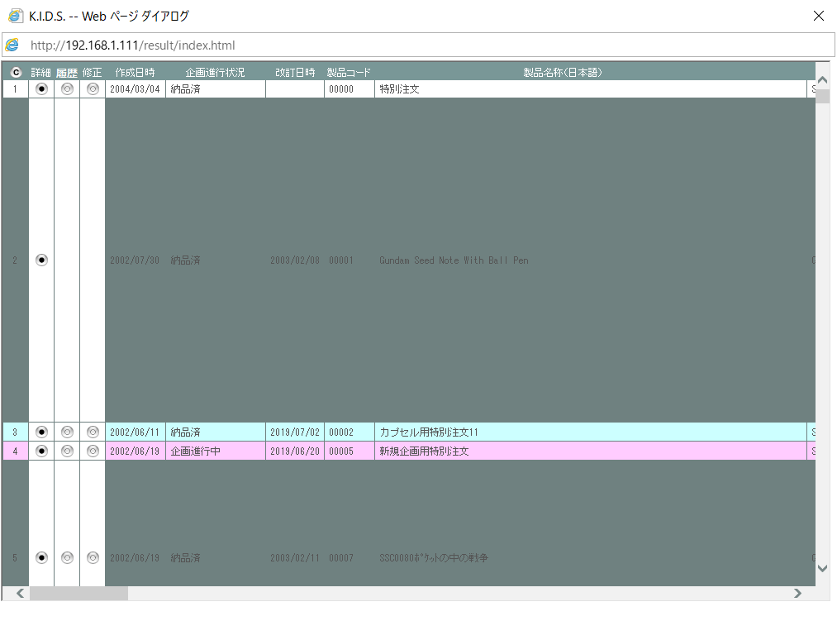

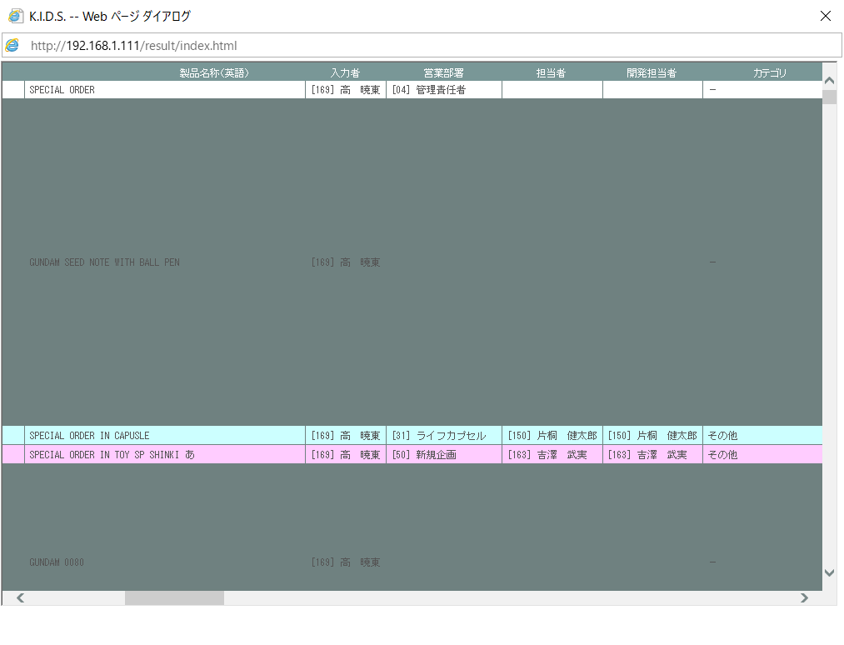

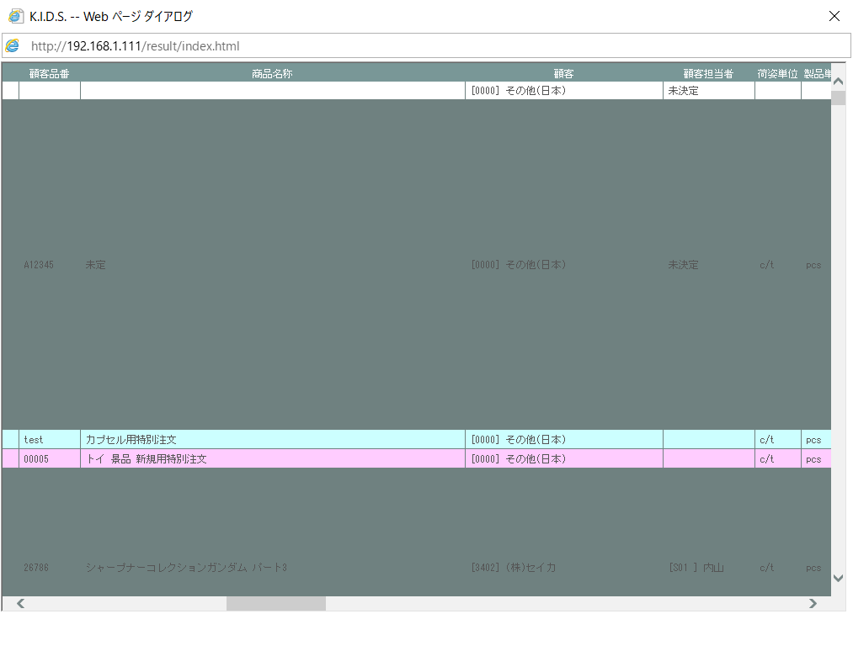

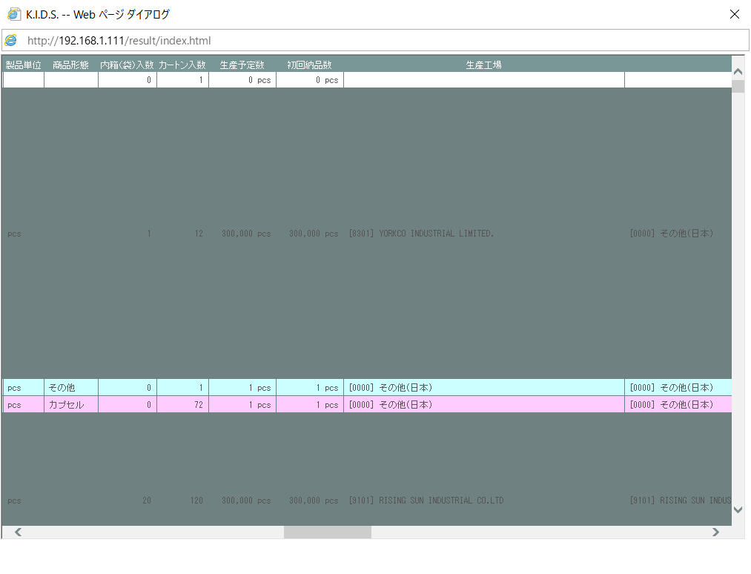

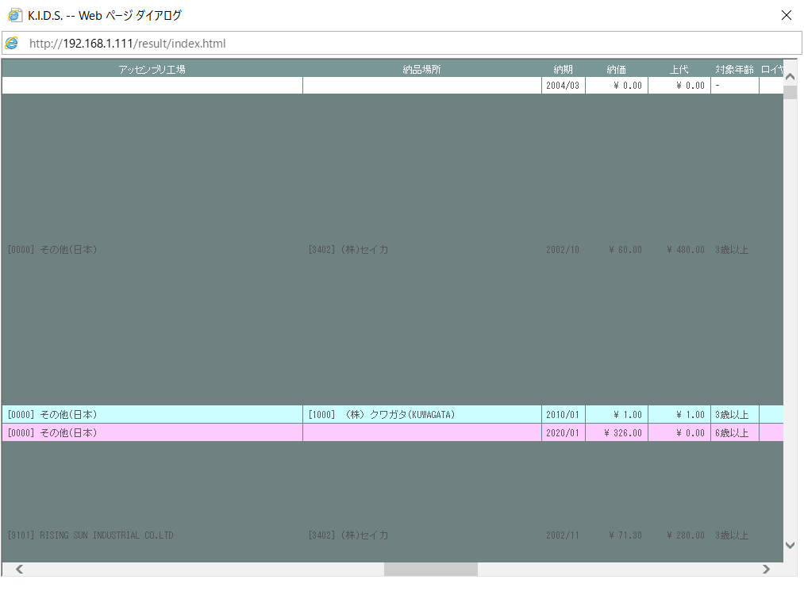

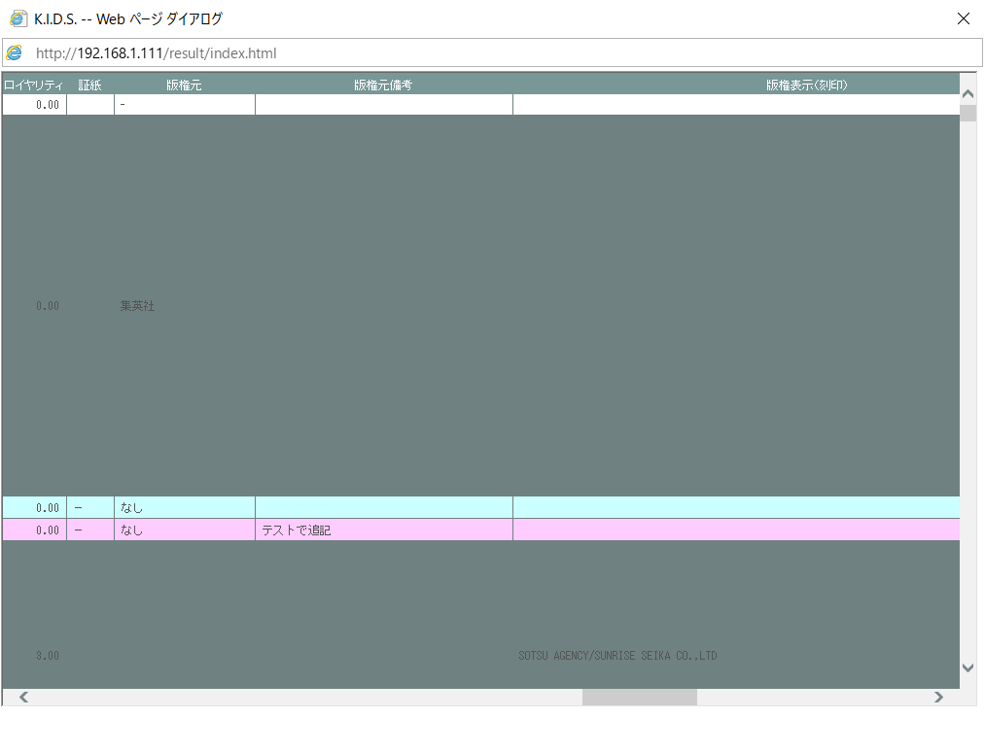

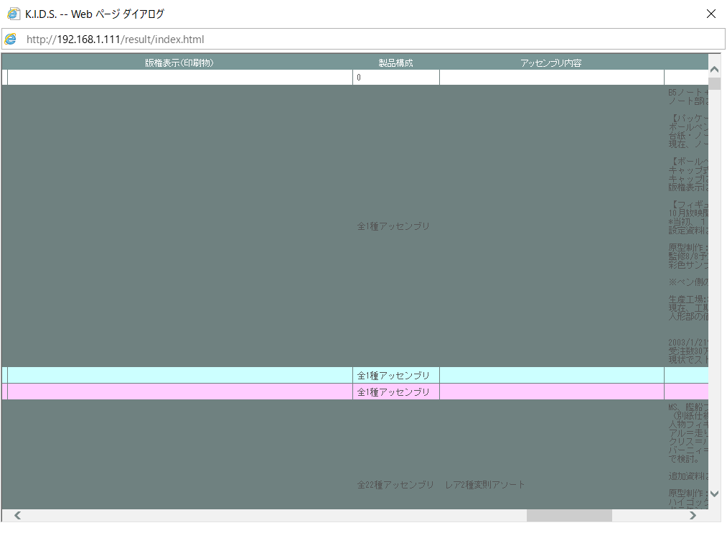

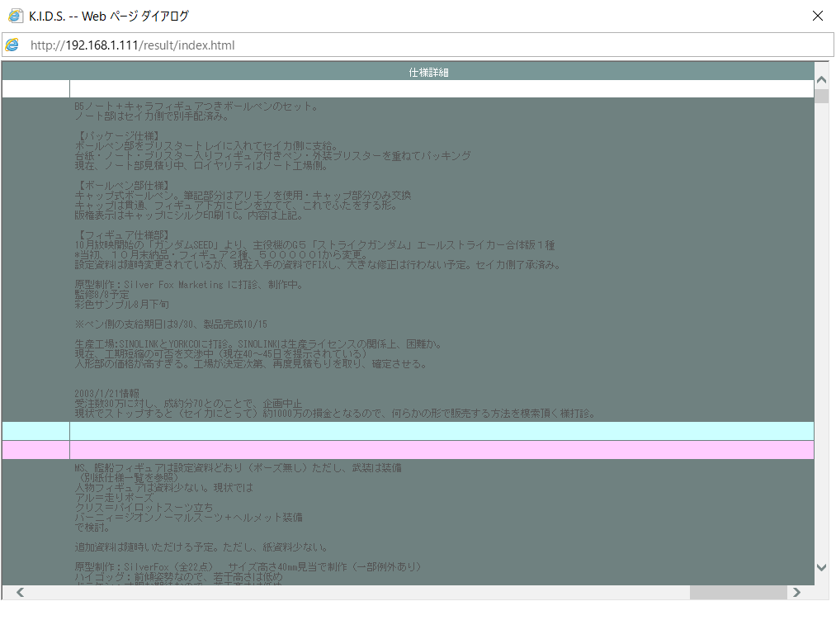

旧レイアウト

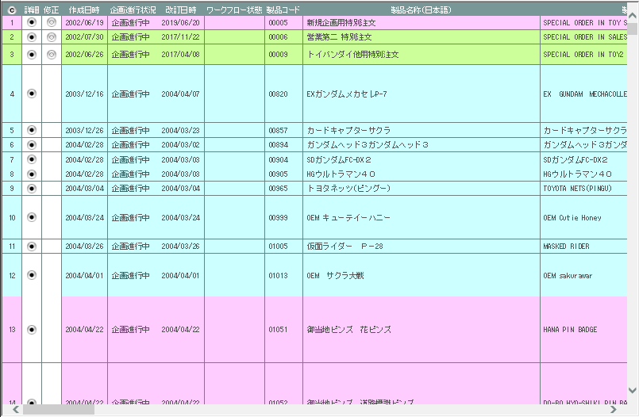

項目定義
No. | 名称 |  | 部品 |  | I/O | 必須 | 形式 |  | 桁数 | 下限 | 上限 | 初期値
1 | Ⓒ |  | ボタン |  | I | - | - |  | - | - | - | -
2 | 詳細 |  | ボタン |  | I | - | - |  | - | - | - | -
3 | 履歴 |  | ボタン |  | I | - | - |  | - | - | - | -
4 | 修正 |  | ボタン |  | I | - | - |  | - | - | - | -
5 | 作成日時 |  | ラベル |  | O | - | - |  | - | - | - | m_product.dtminsertdate
6 | 企画進行状況 |  | ラベル |  | O | - | - |  | - | - | - | m_product.lngproductcodeで紐づくt_goodsplan.lnggoodsplanprogresscodeが指すm_goodsplanprogress.strgoodsplanprogressname
7 | 改訂日時 |  | ラベル |  | O | - | - |  | - | - | - | m_product.dtmupdatedate
8 | 製品コード |  | ラベル |  | O | - | - |  | - | - | - | m_product.strproductcode + "_" + m_product.strrevisecode
9 | 製品名称 |  | ラベル |  | O | - | - |  | - | - | - | m_product.strproductname
10 | 製品名称（英語） |  | ラベル |  | O | - | - |  | - | - | - | m_product.strproductenglishname
11 | 入力者 |  | ラベル |  | O | - | - |  | - | - | - | m_product.lnginputusercodeで検索された m_user.struserdisplaycode m_user.struserdisplayname
12 | 営業部署 |  | ラベル |  | O | - | - |  | - | - | - | m_product.lnginchargegroupcodeで検索された m_group.strgroupdisplaycode m_group.strgroupdisplayname
13 | 担当者 （現行の開発担当者） |  | ラベル |  | O | - | - |  | - | - | - | m_product.lnginchargeusercodeで検索された m_user.struserdisplaycode m_user.struserdisplayname
14 | 開発担当者 |  | ラベル |  | O | - | - |  | - | - | - | m_product.lngdevelopusercodeで検索された m_user.struserdisplaycode m_user.struserdisplayname
15 | カテゴリ |  | ラベル |  | O | - | - |  | - | - | - | m_product.lngcategorycodeで検索された m_category.strcategoryname
16 | 顧客品番 |  | ラベル |  | O | - | - |  | - | - | - | m_product.strgoodscode
17 | 商品名称 |  | ラベル |  | O | - | - |  | - | - | - | m_product.strgoodsname
18 | 顧客 |  | ラベル |  | O | - | - |  | - | - | - | m_product.lngcustomercompanycodeで検索されたm_company.strcompanydisplayname
19 | 顧客担当者 |  | ラベル |  | O | - | - |  | - | - | - | m_product.strcustomerusername
20 | 荷姿単位 |  | ラベル |  | O | - | - |  | - | - | - | m_product.lngpackingunitcodeで検索されたm_productunit.strproductunitname
21 | 製品単位 |  | ラベル |  | O | - | - |  | - | - | - | m_product.lngproductunitcodeで検索されたm_productunit.strproductunitname
22 | 商品形態 |  | ラベル |  | O | - | - |  | - | - | - | m_product.lngproductformcodeで検索されたm_productform.strproductformname
23 | 内箱（袋）入数 |  | ラベル |  | O | - | - |  | - | - | - | m_product.lngboxquantity
24 | カートン入数 |  | ラベル |  | O | - | - |  | - | - | - | m_product.lngcartonquantity
25 | 生産予定数 |  | ラベル |  | O | - | - |  | - | - | - | m_product.lngproductionquantity + m_product.lngproductionunitcodeで検索されたm_productunit.strproductunitname
26 | 初回納品数 |  | ラベル |  | O | - | - |  | - | - | - | m_product.lngfirstdeliveryquantity + m_product.lngfirstdeliveryunitcodeで検索されたm_productunit.strproductunitname
27 | 生産工場 |  | ラベル |  | O | - | - |  | - | - | - | m_product.lngfactorycodeで検索されたm_company.strcompanydisplaycodeとstrcompanydisplayname
28 | アッセンブリ工場 |  | ラベル |  | O | - | - |  | - | - | - | m_product.lngassemblyfactorycodeで検索されたm_company.strcompanydisplaycodeとstrcompanydisplayname
29 | 納品場所 |  | ラベル |  | O | - | - |  | - | - | - | m_product.lngdeliveryplacecodeで検索されたm_company.strcompanydisplaycodeとstrcompanydisplayname
30 | 納期 |  | ラベル |  | O | - | YYYY/MM |  | - | - | - | m_product.dtmdeliverylimitdate
31 | 納価 |  | ラベル |  | O | - | YYYY/MM |  | - | - | - | m_product.curproductprice
32 | 上代 |  | ラベル |  | O | - | - |  | - | - | - | m_product.curretailprice
33 | 対象年齢 |  | ラベル |  | O | - | - |  | - | - | - | m_product.lngtargetagecodeで検索されたm_targetage.strtargetagename
34 | ロイヤリティ |  | ラベル |  | O | - | - |  | - | - | - | m_product.lngroyalty
35 | 証紙 |  | ラベル |  | O | - | - |  | - | - | - | m_product.lngcertificateclasscodeで検索されたm_certificateclass.strcertificateclassname
36 | 版権元 |  | ラベル |  | O | - | - |  | - | - | - | m_product.lngcopyrightcodeで検索されたm_company.strcompanydisplayname
37 | 版権元備考 |  | ラベル |  | O | - | - |  | - | - | - | m_product.strcopyrightnote
38 | 版権表示（刻印） |  | ラベル |  | O | - | - |  | - | - | - | m_product.strcopyrightdisplaystamp
39 | 版権表示（印刷物） |  | ラベル |  | O | - | - |  | - | - | - | m_product.strcopyrightdisplayprint
40 | 製品構成 |  | ラベル |  | O | - | - |  | - | - | - | m_product.strproductcomposition
41 | アッセンブリ内容 |  | ラベル |  | O | - | - |  | - | - | - | m_product.strassemblycontents
42 | 仕様詳細 |  | ラベル |  | O | - | - |  | - | - | - | m_product.strspecificationdetails

動作定義
No. | 項目 |  |  | 動作 |  |  |  | 処理
1 | Ⓒ |  |  | クリック |  |  |  | 商品一覧画面の内容をクリップボードコピーする。
2 | 詳細 |  |  | クリック |  |  |  | クリックされた行の製品の商品詳細画面を別ウィンドウで表示する。
3 | 履歴 |  |  | クリック |  |  |  | 前回修正以前のデータ取得し、クリックした行の直下にリビジョン番号降順で表示する。 表示済みの場合は履歴データを非表示にする。
4 | 修正 |  |  | クリック |  |  |  | クリックされた行の製品の商品修正画面を別ウィンドウで表示する。

商品詳細
画面定義
共通情報 |  | プロジェクト名 |  | 株式会社クワガタ様向け KID'S 受発注機能改修 |  |  |  |  |  |  |  | 作成者 | solcom
 |  | システム名 |  | Kuwagata Integrated Dealing System (KID'S) |  |  |  |  |  |  |  | 作成日付 | 2019-02-19
 |  | 工程名 |  | 基本設計 |  |  |  |  |  |  |  | バージョン | 0.6
 |  | ドキュメントID |  | KIDS0002 |  |  |  |  |  |  |  | 更新者
 |  | ドキュメント名 |  | 基本設計 画面設計書 |  |  |  |  |  |  |  | 更新日付
書誌情報 |  | 画面ID |  | U-02-04
 |  | 画面の名称 |  | 商品詳細画面
 |  | 概要 |  | 指定された商品データの詳細情報を表示する画面。本画面は元画面(「商品一覧画面」U-02-03-1)とは別ウィンドウで表示する。

画面レイアウト

新レイアウト

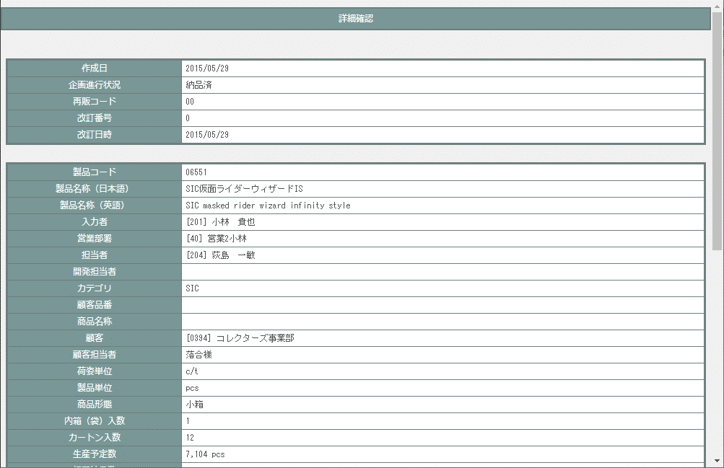
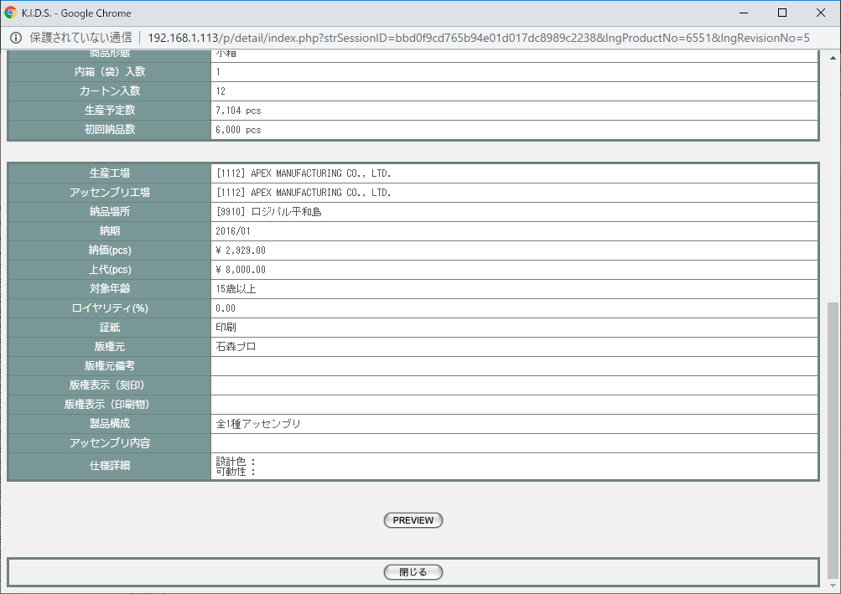

旧レイアウト

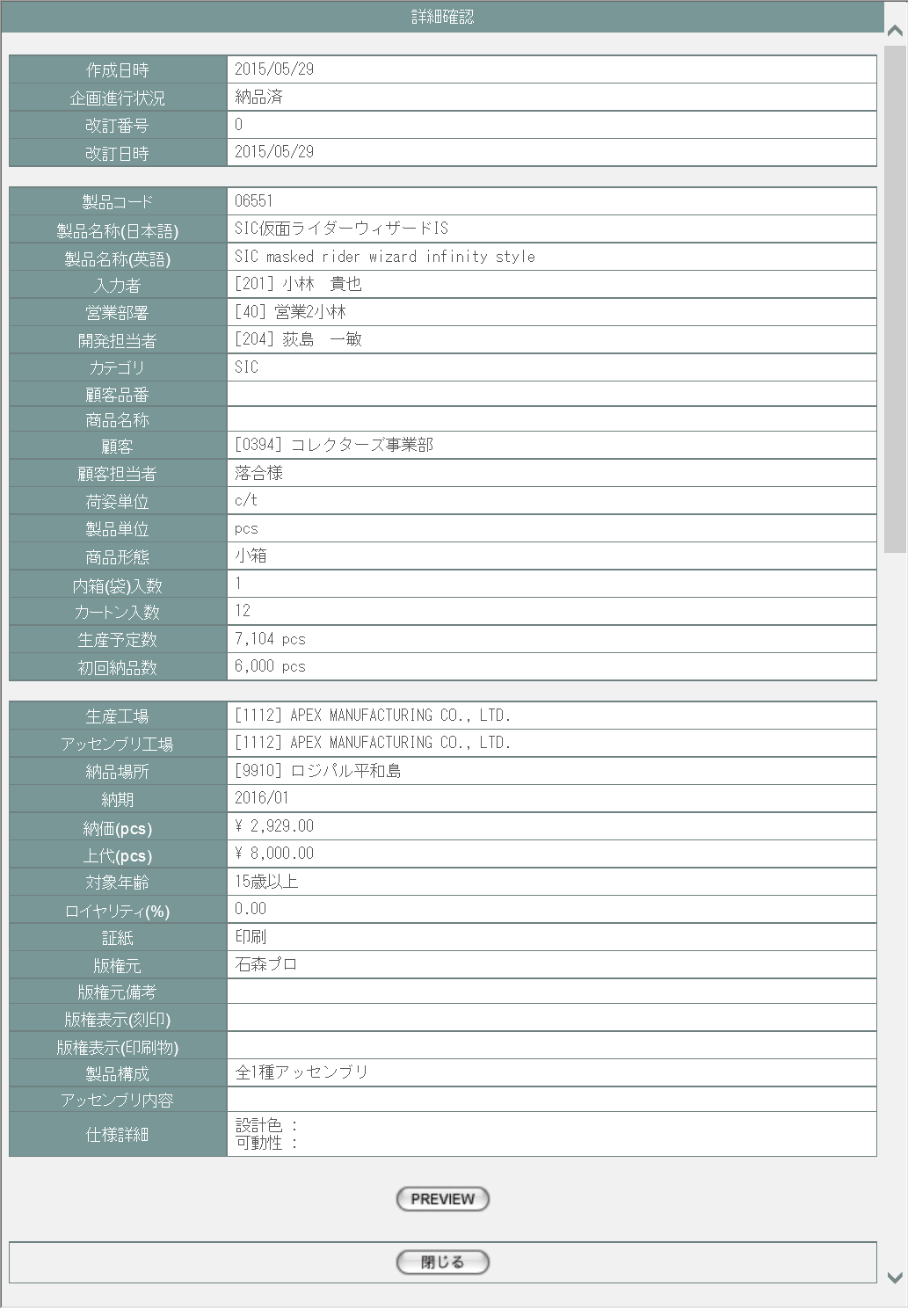

派生画面
1 | U-02-04-1 | 商品印刷プレビュー画面 |  | 商品データを印刷する際のプレビュー画面。この画面は前画面(U-02-03)とは別ウィンドウで開く。
画面レイアウト

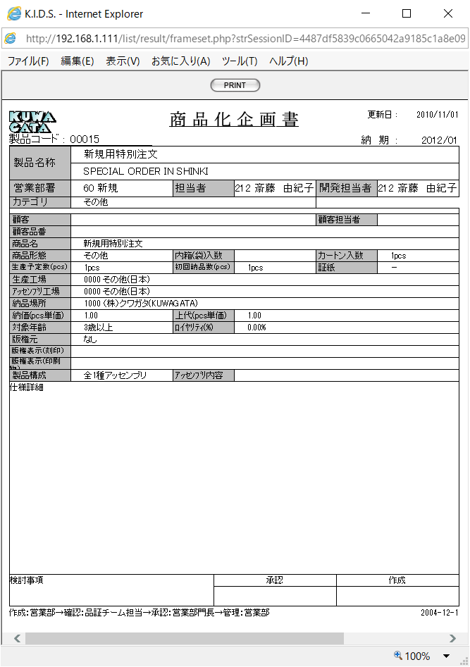

項目定義
U-02-03
No. | 名称 |  | 部品 |  | I/O | 必須 | 形式 |  | 桁数 | 下限 | 上限 | 初期値
1 | 詳細項目名 |  | ラベル |  | O | - | - |  | - | - | - | -
2 | 作成日時 |  | ラベル |  | O | - | - |  | - | - | - | m_product.dtminsertdate
3 | 企画進行状況 |  | ラベル |  | O | - | - |  | - | - | - | m_product.lngproductcodeで紐づくt_goodsplan.lnggoodsplanprogresscodeが指すm_goodsplanprogress.strgoodsplanprogressname
4 | 改訂番号 |  | ラベル |  | O | - | - |  | - | - | - | m_product.lngrevisionno
5 | 改訂日時 |  | ラベル |  | O | - | - |  | - | - | - | m_product.dtmupdatedate
6 | 製品コード |  | ラベル |  | O | - | - |  | - | - | - | m_product.strproductcode + "_" + m_product.strrevisecode
7 | 製品名称（日本語） |  | ラベル |  | O | - | - |  | - | - | - | m_product.strproductname
8 | 製品名称（英語） |  | ラベル |  | O | - | - |  | - | - | - | m_product.strproductenglishname
9 | 入力者 |  | ラベル |  | O | - | - |  | - | - | - | m_product.lnginputusercodeで検索された m_user.struserdisplaycode m_user.struserdisplayname
10 | 営業部署 |  | ラベル |  | O | - | - |  | - | - | - | m_product.lnginchargegroupcodeで検索された m_group.strgroupdisplaycode m_group.strgroupdisplayname
11 | 担当者 （現行の開発担当者） |  | ラベル |  | O | - | - |  | - | - | - | m_product.lnginchargeusercodeで検索された m_user.struserdisplaycode m_user.struserdisplayname
12 | 開発担当者 |  | ラベル |  | O | - | - |  | - | - | - | m_product.lngdevelopusercodeで検索された m_user.struserdisplaycode m_user.struserdisplayname
13 | カテゴリ |  | ラベル |  | O | - | - |  | - | - | - | m_product.lngcategorycodeで検索された m_category.strcategoryname
14 | 顧客品番 |  | ラベル |  | O | - | - |  | - | - | - | m_product.strgoodscode
15 | 商品名称 |  | ラベル |  | O | - | - |  | - | - | - | m_product.strgoodsname
16 | 顧客 |  | ラベル |  | O | - | - |  | - | - | - | m_product.lngcustomercompanycodeで検索されたm_company.strcompanydisplayname
17 | 顧客担当者 |  | ラベル |  | O | - | - |  | - | - | - | m_product.strcustomerusername
18 | 荷姿単位 |  | ラベル |  | O | - | - |  | - | - | - | m_product.lngpackingunitcodeで検索されたm_productunit.strproductunitname
19 | 製品単位 |  | ラベル |  | O | - | - |  | - | - | - | m_product.lngproductunitcodeで検索されたm_productunit.strproductunitname
20 | 商品形態 |  | ラベル |  | O | - | - |  | - | - | - | m_product.lngproductformcodeで検索されたm_productform.strproductformname
21 | 内箱（袋）入数 |  | ラベル |  | O | - | - |  | - | - | - | m_product.lngboxquantity
22 | カートン入数 |  | ラベル |  | O | - | - |  | - | - | - | m_product.lngcartonquantity
23 | 生産予定数 |  | ラベル |  | O | - | - |  | - | - | - | m_product.lngproductionquantity + m_product.lngproductionunitcodeで検索されたm_productunit.strproductunitname
24 | 初回納品数 |  | ラベル |  | O | - | - |  | - | - | - | m_product.lngfirstdeliveryquantity + m_product.lngfirstdeliveryunitcodeで検索されたm_productunit.strproductunitname
25 | 生産工場 |  | ラベル |  | O | - | - |  | - | - | - | m_product.lngfactorycodeで検索されたm_company.strcompanydisplaycodeとstrcompanydisplayname
26 | アッセンブリ工場 |  | ラベル |  | O | - | - |  | - | - | - | m_product.lngassemblyfactorycodeで検索されたm_company.strcompanydisplaycodeとstrcompanydisplayname
27 | 納品場所 |  | ラベル |  | O | - | - |  | - | - | - | m_product.lngdeliveryplacecodeで検索されたm_company.strcompanydisplaycodeとstrcompanydisplayname
28 | 納期 |  | ラベル |  | O | - | YYYY/MM |  | - | - | - | m_product.dtmdeliverylimitdate
29 | 納価(pcs) |  | ラベル |  | O | - | - |  | - | - | - | m_product.curproductprice
30 | 上代(pcs) |  | ラベル |  | O | - | - |  | - | - | - | m_product.curretailprice
31 | 対象年齢 |  | ラベル |  | O | - | - |  | - | - | - | m_product.lngtargetagecodeで検索されたm_targetage.strtargetagename
32 | ロイヤリティ(%) |  | ラベル |  | O | - | - |  | - | - | - | m_product.lngroyalty
33 | 証紙 |  | ラベル |  | O | - | - |  | - | - | - | m_product.lngcertificateclasscodeで検索されたm_certificateclass.strcertificateclassname
34 | 版権元 |  | ラベル |  | O | - | - |  | - | - | - | m_product.lngcopyrightcodeで検索されたm_company.strcompanydisplayname
35 | 版権元備考 |  | ラベル |  | O | - | - |  | - | - | - | m_product.strcopyrightnote
36 | 版権表示（刻印） |  | ラベル |  | O | - | - |  | - | - | - | m_product.strcopyrightdisplaystamp
37 | 版権表示（印刷物） |  | ラベル |  | O | - | - |  | - | - | - | m_product.strcopyrightdisplayprint
38 | 製品構成 |  | ラベル |  | O | - | - |  | - | - | - | m_product.strproductcomposition
39 | アッセンブリ内容 |  | ラベル |  | O | - | - |  | - | - | - | m_product.strassemblycontents
40 | 仕様詳細 |  | ラベル |  | O | - | - |  | - | - | - | m_product.strspecificationdetails
41 | PREVIEW |  | ボタン |  | I | - | - |  | - | - | - | 固定値「PREVIEW」
42 | 閉じる |  | ボタン |  | I | - | - |  | - | - | - | 固定値「閉じる」
U-02-03-1
1 | PRINT |  | ボタン |  | I | - | - |  | - | - | - | 固定値「PRINT」
2 | 更新日 |  | ラベル |  | O | - | YYYY/MM/DD |  | - | - | - | m_product.dtmupdatedate
3 | 製品コード |  | ラベル |  | O | - | - |  | - | - | - | m_product.strproductcode + "_" + m_product.strrevisecode
4 | 納期 |  | ラベル |  | O | - | YYYY/MM |  | - | - | - | m_product.dtmdeliverylimitdate
5 | 製品名称（日本語） |  | ラベル |  | O | - | - |  | - | - | - | m_product.strproductname
6 | 製品名称（英語） |  | ラベル |  | O | - | - |  | - | - | - | m_product.strproductenglishname
7 | 営業部署 |  | ラベル |  | O | - | - |  | - | - | - | m_product.lnginchargegroupcodeで検索された m_group.strgroupdisplaycode m_group.strgroupdisplayname
8 | 担当者 （現行の開発担当者） |  | ラベル |  | O | - | - |  | - | - | - | m_product.lnginchargeusercodeで検索された m_user.struserdisplaycode m_user.struserdisplayname
9 | 開発担当者 |  | ラベル |  | O | - | - |  | - | - | - | m_product.lngdevelopusercodeで検索された m_user.struserdisplaycode m_user.struserdisplayname
10 | カテゴリ |  | ラベル |  | O | - | - |  | - | - | - | m_product.lngcategorycodeで検索された m_category.strcategoryname
11 | 顧客 |  | ラベル |  | O | - | - |  | - | - | - | m_product.lngcustomercompanycodeで検索されたm_company.strcompanydisplayname
12 | 顧客担当者 |  | ラベル |  | O | - | - |  | - | - | - | m_product.strcustomerusername
13 | 顧客品番 |  | ラベル |  | O | - | - |  | - | - | - | m_product.strgoodscode
14 | 商品名 |  | ラベル |  | O | - | - |  | - | - | - | m_product.strgoodsname
15 | 商品形態 |  | ラベル |  | O | - | - |  | - | - | - | m_product.lngproductformcodeで検索されたm_productform.strproductformname
16 | 内箱（袋）入数 |  | ラベル |  | O | - | - |  | - | - | - | m_product.lngboxquantity
17 | カートン入数 |  | ラベル |  | O | - | - |  | - | - | - | m_product.lngcartonquantity
18 | 生産予定数 |  | ラベル |  | O | - | - |  | - | - | - | m_product.lngproductionquantity + m_product.lngproductionunitcodeで検索されたm_productunit.strproductunitname
19 | 初回納品数 |  | ラベル |  | O | - | - |  | - | - | - | m_product.lngfirstdeliveryquantity + m_product.lngfirstdeliveryunitcodeで検索されたm_productunit.strproductunitname
20 | 証紙 |  | ラベル |  | O | - | - |  | - | - | - | m_product.lngcertificateclasscodeで検索されたm_certificateclass.strcertificateclassname
21 | 生産工場 |  | ラベル |  | O | - | - |  | - | - | - | m_product.lngfactorycodeで検索されたm_company.strcompanydisplaycodeとstrcompanydisplayname
22 | アッセンブリ工場 |  | ラベル |  | O | - | - |  | - | - | - | m_product.lngassemblyfactorycodeで検索されたm_company.strcompanydisplaycodeとstrcompanydisplayname
23 | 納品場所 |  | ラベル |  | O | - | - |  | - | - | - | m_product.lngdeliveryplacecodeで検索されたm_company.strcompanydisplaycodeとstrcompanydisplayname
24 | 納価(pcs) |  | ラベル |  | O | - | - |  | - | - | - | m_product.curproductprice
25 | 上代(pcs) |  | ラベル |  | O | - | - |  | - | - | - | m_product.curretailprice
26 | 対象年齢 |  | ラベル |  | O | - | - |  | - | - | - | m_product.lngtargetagecodeで検索されたm_targetage.strtargetagename
27 | ロイヤリティ(%) |  | ラベル |  | O | - | - |  | - | - | - | m_product.lngroyalty
28 | 版権元 |  | ラベル |  | O | - | - |  | - | - | - | m_product.lngcopyrightcodeで検索されたm_company.strcompanydisplayname
29 | 版権表示（刻印） |  | ラベル |  | O | - | - |  | - | - | - | m_product.strcopyrightdisplaystamp
30 | 版権表示（印刷物） |  | ラベル |  | O | - | - |  | - | - | - | m_product.strcopyrightdisplayprint
31 | 製品構成 |  | ラベル |  | O | - | - |  | - | - | - | m_product.strproductcomposition
32 | アッセンブリ内容 |  | ラベル |  | O | - | - |  | - | - | - | m_product.strassemblycontents
33 | 仕様詳細 |  | ラベル |  | O | - | - |  | - | - | - | m_product.strspecificationdetails
※仕様詳細以降は設定しない

動作定義
No. | 項目 |  |  | 動作 |  |  |  | 処理
1 | PREVIEW |  |  | クリック |  |  |  | 商品印刷プレビュー画面(U-02-04-1)を別ウィンドウで表示する。
2 | 閉じる |  |  | クリック |  |  |  | 本画面を閉じて商品一覧画面(U-02-03-1)の表示状態に戻る。
3 | PRINT |  |  | クリック |  |  |  | 商品化企画書を印刷する。

商品修正
画面定義
共通情報 |  | プロジェクト名 |  | 株式会社クワガタ様向け KID'S 受発注機能改修 |  |  |  |  |  |  |  | 作成者 | solcom
 |  | システム名 |  | Kuwagata Integrated Dealing System (KID'S) |  |  |  |  |  |  |  | 作成日付 | 2019-02-19
 |  | 工程名 |  | 基本設計 |  |  |  |  |  |  |  | バージョン | 0.6
 |  | ドキュメントID |  | KIDS0002 |  |  |  |  |  |  |  | 更新者
 |  | ドキュメント名 |  | 基本設計 画面設計書 |  |  |  |  |  |  |  | 更新日付
書誌情報 |  | 画面ID |  | U-02-05
 |  | 画面の名称 |  | 商品修正
 |  | 概要 |  | 見積原価計算書で登録された商品の情報を修正する画面。 見積原価計算書に保存されていない項目はこの画面で追加設定する。 製品コード以外のすべての項目を任意のタイミングで修正することができる。 本改修により廃止。商品データの修正は見積原価計算書プレビュー画面より行われる。

画面レイアウト

本改修により廃止

派生画面
なし

項目定義
No. | 名称 |  | 部品 |  | I/O | 必須 | 形式 |  | 桁数 | 下限 | 上限 | 初期値
- | - |  | - |  | - | - | - |  | - | - | - | -

動作定義
No. | 項目 |  |  | 動作 |  |  |  | 処理
- | - |  |  | - |  |  |  | -

備考
1 | 本改修により廃止

商品削除
画面定義
共通情報 |  | プロジェクト名 |  | 株式会社クワガタ様向け KID'S 受発注機能改修 |  |  |  |  |  |  |  | 作成者 | solcom
 |  | システム名 |  | Kuwagata Integrated Dealing System (KID'S) |  |  |  |  |  |  |  | 作成日付 | 2019-02-19
 |  | 工程名 |  | 基本設計 |  |  |  |  |  |  |  | バージョン | 0.6
 |  | ドキュメントID |  | KIDS0002 |  |  |  |  |  |  |  | 更新者
 |  | ドキュメント名 |  | 基本設計 画面設計書 |  |  |  |  |  |  |  | 更新日付
書誌情報 |  | 画面ID |  | U-02-06
 |  | 画面の名称 |  | 商品削除
 |  | 概要 |  | 本改修により廃止。商品データの削除は見積原価計算書プレビュー画面より行われる。

画面レイアウト

本改修により廃止

派生画面
なし

項目定義
No. | 名称 |  | 部品 |  | I/O | 必須 | 形式 |  | 桁数 | 下限 | 上限 | 初期値
- | - |  | - |  | - | - | - |  | - | - | - | -

動作定義
No. | 項目 |  |  | 動作 |  |  |  | 処理
- | - |  |  | - |  |  |  | -

備考
1 | 本改修により廃止

締め処理
画面定義
共通情報 |  | プロジェクト名 |  | 株式会社クワガタ様向け KID'S 受発注機能改修 |  |  |  |  |  |  | 作成者 | solcom
 |  | システム名 |  | Kuwagata Integrated Dealing System (KID'S) |  |  |  |  |  |  | 作成日付 | 2019-02-19
 |  | 工程名 |  | 基本設計 |  |  |  |  |  |  | バージョン | 0.6
 |  | ドキュメントID |  | KIDS0002 |  |  |  |  |  |  | 更新者
 |  | ドキュメント名 |  | 基本設計 画面設計書 |  |  |  |  |  |  | 更新日付
書誌情報 |  | 画面ID |  | M-05-01
 |  | 画面の名称 |  | 締め処理画面
 |  | 概要 |  | 締め処理を行う画面。本画面はメインメニュー(U-00-03)と同ウィンドウで遷移する。本画面には経理担当者以外アクセスできない。

画面レイアウト
新レイアウト

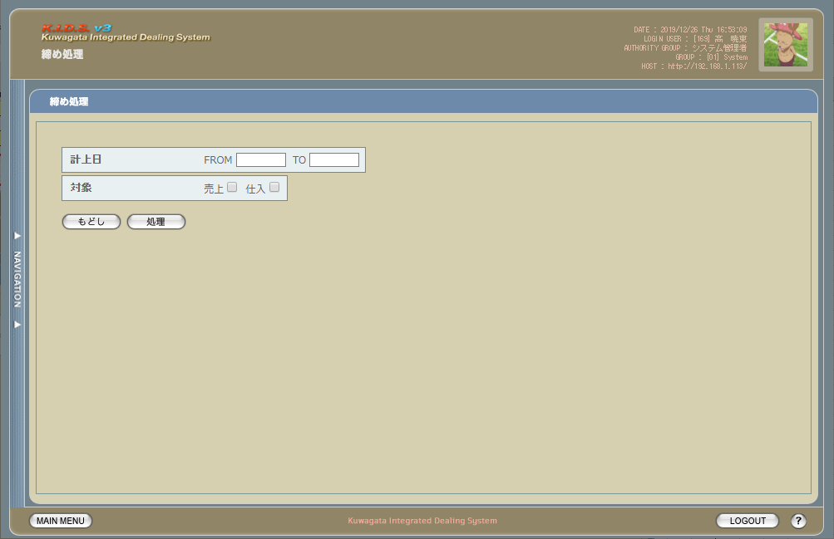

旧レイアウト

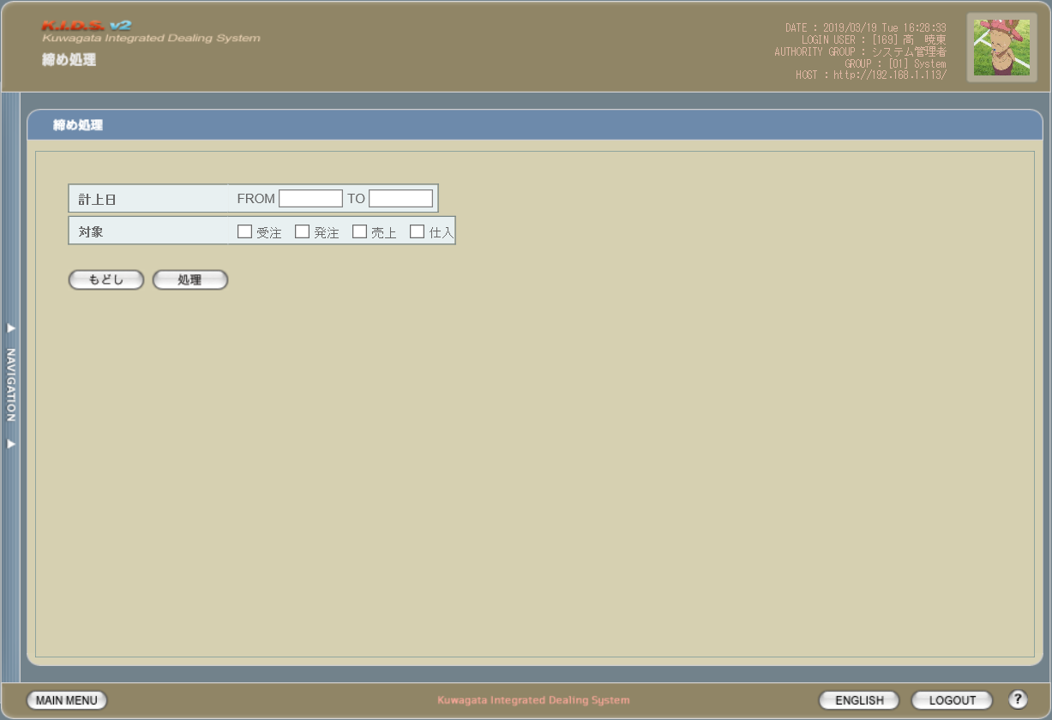

派生画面
なし

項目定義
No. | 名称 |  | 部品 |  | I/O | 必須 | 形式 | 桁数 | 下限 | 上限 | 初期値
1 | 計上日FROM |  | テキストボックス |  | I | - | yyyy/mm | 4+2 | - | - | システム日付の前月
2 | 計上日TO |  | テキストボックス |  | I | - | yyyy/mm | 4+2 | - | - | システム日付の前月
3 | 対象/売上 |  | チェックボックス |  | I | - | - | - | - | - | OFF
4 | 対象/仕入 |  | チェックボックス |  | I | - | - | - | - | - | OFF
5 | もどし |  | ボタン |  | I | - | - | - | - | - | 固定値「もどし」
6 | 処理 |  | ボタン |  | I | - | - | - | - | - | 固定値「処理」

改修対象項目定義
No. | 名称 |  | 種別 | 改修内容
1 | 対象/受注 |  | 削除 | 受注・発注のステータス管理機能改修により削除
2 | 対象/発注 |  | 削除

動作定義
No. | 項目 |  | 動作 |  |  |  | 処理
- | - |  | - |  |  |  | 動作には変更なし

